Ark1
IV.1 | Bruttoinvesteringskvoter
Retur til forside | Danmark | Tyskland | Sverige | Storbritannien | USA
 | Pct.
1965-01-01 |  |  | 30.99 | 19.79 | 22.63
1966-01-01 | 25.78 |  | 31.12 | 19.82 | 22.59
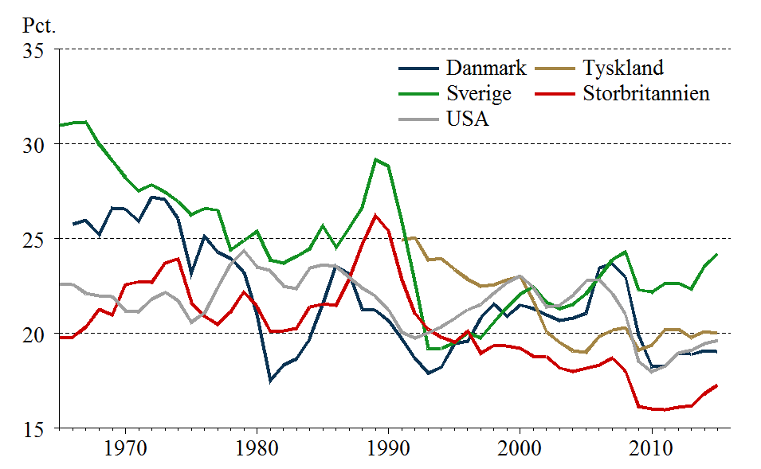
1967-01-01 | 25.97 |  | 31.16 | 20.35 | 22.11
 | Danmark | Tyskland | Sverige | Storbritannien | USA
1965-01-01 |  |  | 30.99 | 19.79 | 22.63
1966-01-01 | 25.78 |  | 31.12 | 19.82 | 22.59
1967-01-01 | 25.97 |  | 31.16 | 20.35 | 22.11
1968-01-01 | 25.22 |  | 29.98 | 21.27 | 21.98
1969-01-01 | 26.63 |  | 29.12 | 20.97 | 21.96
1970-01-01 | 26.57 |  | 28.24 | 22.59 | 21.18
1971-01-01 | 25.94 |  | 27.53 | 22.72 | 21.16
1972-01-01 | 27.20 |  | 27.85 | 22.70 | 21.82
1973-01-01 | 27.08 |  | 27.46 | 23.72 | 22.17
1974-01-01 | 26.06 |  | 26.96 | 23.94 | 21.74
1975-01-01 | 23.16 |  | 26.26 | 21.61 | 20.60
1976-01-01 | 25.12 |  | 26.59 | 20.92 | 21.08
1977-01-01 | 24.31 |  | 26.51 | 20.48 | 22.41
1978-01-01 | 23.96 |  | 24.41 | 21.16 | 23.68
1979-01-01 | 23.24 |  | 24.91 | 22.19 | 24.38
1980-01-01 | 21.02 |  | 25.39 | 21.41 | 23.49
1981-01-01 | 17.50 |  | 23.88 | 20.13 | 23.32
1982-01-01 | 18.32 |  | 23.71 | 20.16 | 22.51
1983-01-01 | 18.66 |  | 24.08 | 20.26 | 22.39
1984-01-01 | 19.73 |  | 24.48 | 21.40 | 23.46
1985-01-01 | 21.60 |  | 25.67 | 21.55 | 23.64
1986-01-01 | 23.57 |  | 24.54 | 21.48 | 23.54
1987-01-01 | 23.14 |  | 25.56 | 22.91 | 22.99
1988-01-01 | 21.29 |  | 26.68 | 24.70 | 22.41
1989-01-01 | 21.22 |  | 29.18 | 26.24 | 21.96
1990-01-01 | 20.66 |  | 28.83 | 25.39 | 21.23
1991-01-01 | 19.74 | 24.94 | 25.86 | 22.83 | 20.07
1992-01-01 | 18.68 | 25.04 | 22.77 | 21.07 | 19.77
1993-01-01 | 17.92 | 23.90 | 19.22 | 20.23 | 20.03
1994-01-01 | 18.23 | 23.96 | 19.22 | 19.81 | 20.34
1995-01-01 | 19.47 | 23.38 | 19.50 | 19.55 | 20.80
1996-01-01 | 19.60 | 22.87 | 20.05 | 20.12 | 21.25
1997-01-01 | 20.82 | 22.50 | 19.76 | 18.97 | 21.54
1998-01-01 | 21.57 | 22.59 | 20.60 | 19.37 | 22.15
1999-01-01 | 20.92 | 22.83 | 21.37 | 19.34 | 22.69
2000-01-01 | 21.51 | 23.00 | 22.08 | 19.22 | 23.04
2001-01-01 | 21.30 | 21.72 | 22.46 | 18.79 | 22.41
2002-01-01 | 20.98 | 20.07 | 21.65 | 18.79 | 21.41
2003-01-01 | 20.70 | 19.54 | 21.32 | 18.18 | 21.49
2004-01-01 | 20.81 | 19.09 | 21.53 | 18.01 | 22.01
2005-01-01 | 21.07 | 19.02 | 22.10 | 18.16 | 22.77
2006-01-01 | 23.45 | 19.84 | 22.98 | 18.33 | 22.85
2007-01-01 | 23.69 | 20.16 | 23.89 | 18.71 | 22.11
2008-01-01 | 23.00 | 20.30 | 24.30 | 18.01 | 21.00
2009-01-01 | 19.91 | 19.14 | 22.30 | 16.15 | 18.54
2010-01-01 | 18.26 | 19.38 | 22.18 | 16.01 | 17.98
2011-01-01 | 18.30 | 20.23 | 22.65 | 15.97 | 18.28
2012-01-01 | 18.95 | 20.22 | 22.65 | 16.11 | 18.97
2013-01-01 | 18.90 | 19.79 | 22.35 | 16.17 | 19.12
2014-01-01 | 19.08 | 20.10 | 23.55 | 16.82 | 19.48
...
1968-01-01 | 25.22 |  | 29.98 | 21.27 | 21.98
1969-01-01 | 26.63 |  | 29.12 | 20.97 | 21.96
1970-01-01 | 26.57 |  | 28.24 | 22.59 | 21.18
1971-01-01 | 25.94 |  | 27.53 | 22.72 | 21.16
1972-01-01 | 27.20 |  | 27.85 | 22.70 | 21.82
1973-01-01 | 27.08 |  | 27.46 | 23.72 | 22.17
1974-01-01 | 26.06 |  | 26.96 | 23.94 | 21.74
1975-01-01 | 23.16 |  | 26.26 | 21.61 | 20.60
1976-01-01 | 25.12 |  | 26.59 | 20.92 | 21.08
1977-01-01 | 24.31 |  | 26.51 | 20.48 | 22.41
1978-01-01 | 23.96 |  | 24.41 | 21.16 | 23.68
1979-01-01 | 23.24 |  | 24.91 | 22.19 | 24.38
1980-01-01 | 21.02 |  | 25.39 | 21.41 | 23.49
1981-01-01 | 17.50 |  | 23.88 | 20.13 | 23.32
1982-01-01 | 18.32 |  | 23.71 | 20.16 | 22.51
1983-01-01 | 18.66 |  | 24.08 | 20.26 | 22.39
1984-01-01 | 19.73 |  | 24.48 | 21.40 | 23.46
1985-01-01 | 21.60 |  | 25.67 | 21.55 | 23.64
1986-01-01 | 23.57 |  | 24.54 | 21.48 | 23.54
1987-01-01 | 23.14 |  | 25.56 | 22.91 | 22.99
1988-01-01 | 21.29 |  | 26.68 | 24.70 | 22.41
1989-01-01 | 21.22 |  | 29.18 | 26.24 | 21.96
1990-01-01 | 20.66 |  | 28.83 | 25.39 | 21.23
1991-01-01 | 19.74 | 24.94 | 25.86 | 22.83 | 20.07
1992-01-01 | 18.68 | 25.04 | 22.77 | 21.07 | 19.77
1993-01-01 | 17.92 | 23.90 | 19.22 | 20.23 | 20.03
1994-01-01 | 18.23 | 23.96 | 19.22 | 19.81 | 20.34
1995-01-01 | 19.47 | 23.38 | 19.50 | 19.55 | 20.80
1996-01-01 | 19.60 | 22.87 | 20.05 | 20.12 | 21.25
1997-01-01 | 20.82 | 22.50 | 19.76 | 18.97 | 21.54
1998-01-01 | 21.57 | 22.59 | 20.60 | 19.37 | 22.15
1999-01-01 | 20.92 | 22.83 | 21.37 | 19.34 | 22.69
2000-01-01 | 21.51 | 23.00 | 22.08 | 19.22 | 23.04
2001-01-01 | 21.30 | 21.72 | 22.46 | 18.79 | 22.41
2002-01-01 | 20.98 | 20.07 | 21.65 | 18.79 | 21.41
2003-01-01 | 20.70 | 19.54 | 21.32 | 18.18 | 21.49
2004-01-01 | 20.81 | 19.09 | 21.53 | 18.01 | 22.01
2005-01-01 | 21.07 | 19.02 | 22.10 | 18.16 | 22.77
2006-01-01 | 23.45 | 19.84 | 22.98 | 18.33 | 22.85
2007-01-01 | 23.69 | 20.16 | 23.89 | 18.71 | 22.11
2008-01-01 | 23.00 | 20.30 | 24.30 | 18.01 | 21.00
2009-01-01 | 19.91 | 19.14 | 22.30 | 16.15 | 18.54
2010-01-01 | 18.26 | 19.38 | 22.18 | 16.01 | 17.98
2011-01-01 | 18.30 | 20.23 | 22.65 | 15.97 | 18.28
2012-01-01 | 18.95 | 20.22 | 22.65 | 16.11 | 18.97
2013-01-01 | 18.90 | 19.79 | 22.35 | 16.17 | 19.12
2014-01-01 | 19.08 | 20.10 | 23.55 | 16.82 | 19.48
2015-01-01 | 19.05 | 20.00 | 24.21 | 17.29 | 19.63

Ark2
IV.2 | Reale bruttoinvesteringskvoter
Retur til forside | Danmark | Tyskland | Sverige | Storbritannien | USA
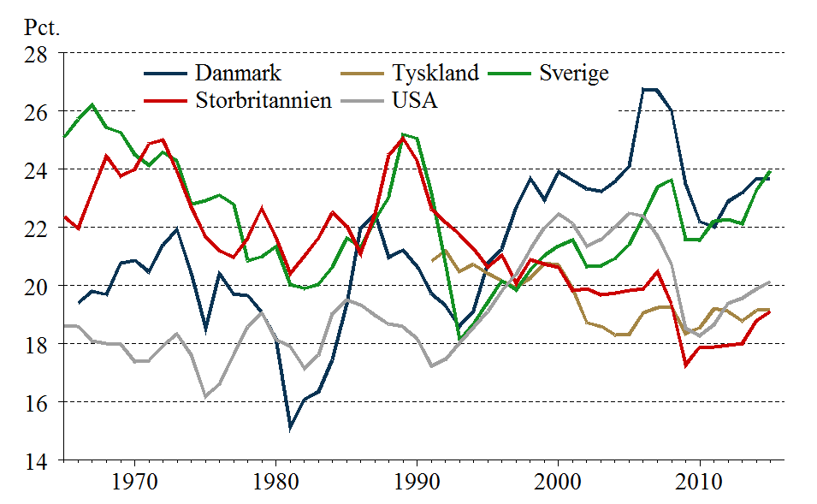
1966-01-01 | 19.41 |  | 25.72 | 21.98 | 18.61
1967-01-01 | 19.81 |  | 26.20 | 23.25 | 18.09
 | Danmark | Tyskland | Sverige | Storbritannien | USA
1966-01-01 | 19.41 |  | 25.72 | 21.98 | 18.61
1967-01-01 | 19.81 |  | 26.20 | 23.25 | 18.09
1968-01-01 | 19.70 |  | 25.43 | 24.45 | 18.02
1969-01-01 | 20.77 |  | 25.26 | 23.77 | 18.00
1970-01-01 | 20.87 |  | 24.51 | 24.00 | 17.39
1971-01-01 | 20.48 |  | 24.14 | 24.88 | 17.42
1972-01-01 | 21.41 |  | 24.58 | 25.01 | 17.93
1973-01-01 | 21.94 |  | 24.27 | 23.93 | 18.34
1974-01-01 | 20.44 |  | 22.81 | 22.71 | 17.63
1975-01-01 | 18.55 |  | 22.93 | 21.69 | 16.20
1976-01-01 | 20.42 |  | 23.11 | 21.20 | 16.61
1977-01-01 | 19.72 |  | 22.79 | 20.99 | 17.63
1978-01-01 | 19.66 |  | 20.87 | 21.64 | 18.60
1979-01-01 | 19.08 |  | 20.99 | 22.67 | 19.06
1980-01-01 | 18.20 |  | 21.36 | 21.67 | 18.15
1981-01-01 | 15.13 |  | 20.03 | 20.41 | 17.92
1982-01-01 | 16.08 |  | 19.91 | 21.02 | 17.16
1983-01-01 | 16.35 |  | 20.05 | 21.63 | 17.61
1984-01-01 | 17.45 |  | 20.66 | 22.52 | 19.06
1985-01-01 | 19.36 |  | 21.64 | 22.06 | 19.51
1986-01-01 | 22.00 |  | 21.31 | 21.11 | 19.34
1987-01-01 | 22.46 |  | 22.26 | 22.48 | 18.98
1988-01-01 | 20.98 |  | 23.08 | 24.50 | 18.68
1989-01-01 | 21.23 |  | 25.20 | 25.06 | 18.59
1990-01-01 | 20.64 |  | 25.06 | 24.29 | 18.16
1991-01-01 | 19.73 | 20.84 | 23.18 | 22.64 | 17.25
1992-01-01 | 19.31 | 21.20 | 20.80 | 22.17 | 17.47
1993-01-01 | 18.60 | 20.49 | 18.13 | 21.77 | 18.02
1994-01-01 | 19.14 | 20.74 | 18.72 | 21.26 | 18.58
1995-01-01 | 20.78 | 20.42 | 19.45 | 20.64 | 19.12
1996-01-01 | 21.27 | 20.17 | 20.18 | 21.04 | 19.84
1997-01-01 | 22.70 | 19.94 | 19.86 | 20.09 | 20.39
1998-01-01 | 23.69 | 20.27 | 20.54 | 20.90 | 21.26
1999-01-01 | 22.95 | 20.77 | 21.04 | 20.74 | 22.00
2000-01-01 | 23.93 | 20.72 | 21.37 | 20.62 | 22.47
2001-01-01 | 23.62 | 19.89 | 21.58 | 19.84 | 22.13
2002-01-01 | 23.34 | 18.73 | 20.65 | 19.89 | 21.36
2003-01-01 | 23.24 | 18.61 | 20.69 | 19.69 | 21.59
2004-01-01 | 23.58 | 18.31 | 20.94 | 19.75 | 22.01
2005-01-01 | 24.12 | 18.33 | 21.42 | 19.83 | 22.49
2006-01-01 | 26.75 | 19.08 | 22.36 | 19.89 | 22.39
2007-01-01 | 26.71 | 19.25 | 23.39 | 20.48 | 21.72
2008-01-01 | 26.01 | 19.27 | 23.64 | 19.36 | 20.73
2009-01-01 | 23.50 | 18.35 | 21.60 | 17.29 | 18.54
2010-01-01 | 22.20 | 18.55 | 21.58 | 17.89 | 18.28
2011-01-01 | 22.02 | 19.20 | 22.23 | 17.89 | 18.66
2012-01-01 | 22.90 | 19.11 | 22.26 | 17.95 | 19.40
2013-01-01 | 23.20 | 18.80 | 22.13 | 18.02 | 19.57
2014-01-01 | 23.69 | 19.15 | 23.26 | 18.79 | 19.89
2015-01-01 | 23.69 | 19.19 | 23.96 | 19.12 | 20.14
1968-01-01 | 19.70 |  | 25.43 | 24.45 | 18.02
1969-01-01 | 20.77 |  | 25.26 | 23.77 | 18.00
1970-01-01 | 20.87 |  | 24.51 | 24.00 | 17.39
1971-01-01 | 20.48 |  | 24.14 | 24.88 | 17.42
1972-01-01 | 21.41 |  | 24.58 | 25.01 | 17.93
1973-01-01 | 21.94 |  | 24.27 | 23.93 | 18.34
1974-01-01 | 20.44 |  | 22.81 | 22.71 | 17.63
1975-01-01 | 18.55 |  | 22.93 | 21.69 | 16.20
1976-01-01 | 20.42 |  | 23.11 | 21.20 | 16.61
1977-01-01 | 19.72 |  | 22.79 | 20.99 | 17.63
1978-01-01 | 19.66 |  | 20.87 | 21.64 | 18.60
1979-01-01 | 19.08 |  | 20.99 | 22.67 | 19.06
1980-01-01 | 18.20 |  | 21.36 | 21.67 | 18.15
1981-01-01 | 15.13 |  | 20.03 | 20.41 | 17.92
1982-01-01 | 16.08 |  | 19.91 | 21.02 | 17.16
1983-01-01 | 16.35 |  | 20.05 | 21.63 | 17.61
1984-01-01 | 17.45 |  | 20.66 | 22.52 | 19.06
1985-01-01 | 19.36 |  | 21.64 | 22.06 | 19.51
1986-01-01 | 22.00 |  | 21.31 | 21.11 | 19.34
1987-01-01 | 22.46 |  | 22.26 | 22.48 | 18.98
1988-01-01 | 20.98 |  | 23.08 | 24.50 | 18.68
1989-01-01 | 21.23 |  | 25.20 | 25.06 | 18.59
1990-01-01 | 20.64 |  | 25.06 | 24.29 | 18.16
1991-01-01 | 19.73 | 20.84 | 23.18 | 22.64 | 17.25
1992-01-01 | 19.31 | 21.20 | 20.80 | 22.17 | 17.47
1993-01-01 | 18.60 | 20.49 | 18.13 | 21.77 | 18.02
1994-01-01 | 19.14 | 20.74 | 18.72 | 21.26 | 18.58
1995-01-01 | 20.78 | 20.42 | 19.45 | 20.64 | 19.12
1996-01-01 | 21.27 | 20.17 | 20.18 | 21.04 | 19.84
1997-01-01 | 22.70 | 19.94 | 19.86 | 20.09 | 20.39
1998-01-01 | 23.69 | 20.27 | 20.54 | 20.90 | 21.26
1999-01-01 | 22.95 | 20.77 | 21.04 | 20.74 | 22.00
2000-01-01 | 23.93 | 20.72 | 21.37 | 20.62 | 22.47
2001-01-01 | 23.62 | 19.89 | 21.58 | 19.84 | 22.13
2002-01-01 | 23.34 | 18.73 | 20.65 | 19.89 | 21.36
2003-01-01 | 23.24 | 18.61 | 20.69 | 19.69 | 21.59
2004-01-01 | 23.58 | 18.31 | 20.94 | 19.75 | 22.01
2005-01-01 | 24.12 | 18.33 | 21.42 | 19.83 | 22.49
2006-01-01 | 26.75 | 19.08 | 22.36 | 19.89 | 22.39
2007-01-01 | 26.71 | 19.25 | 23.39 | 20.48 | 21.72
2008-01-01 | 26.01 | 19.27 | 23.64 | 19.36 | 20.73
2009-01-01 | 23.50 | 18.35 | 21.60 | 17.29 | 18.54
2010-01-01 | 22.20 | 18.55 | 21.58 | 17.89 | 18.28
2011-01-01 | 22.02 | 19.20 | 22.23 | 17.89 | 18.66
2012-01-01 | 22.90 | 19.11 | 22.26 | 17.95 | 19.40
2013-01-01 | 23.20 | 18.80 | 22.13 | 18.02 | 19.57
2014-01-01 | 23.69 | 19.15 | 23.26 | 18.79 | 19.89
2015-01-01 | 23.69 | 19.19 | 23.96 | 19.12 | 20.14

Ark3
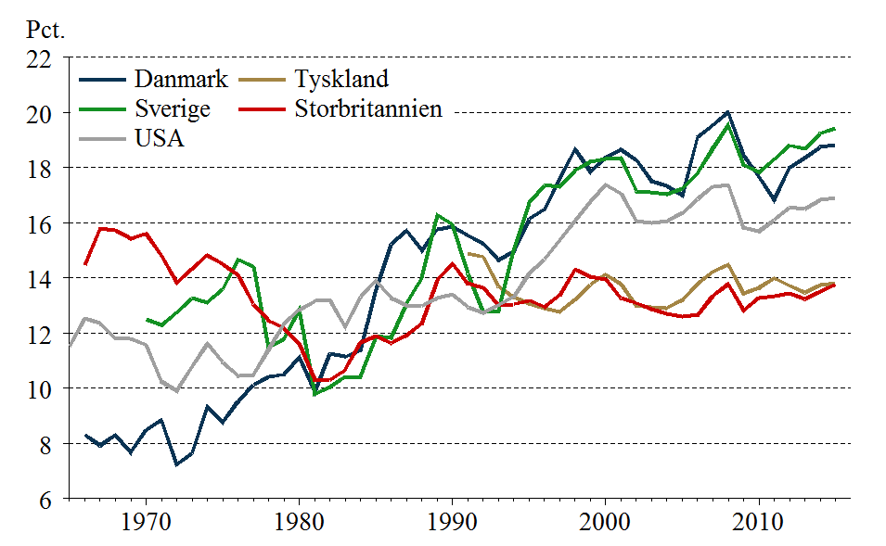
IV.3 | Reale bruttoinvesteringskvoter eksklusive boliginvesteringer
Retur til forside | Danmark | Tyskland | Sverige | Storbritannien | USA
 | Pct.
1965-01-01 |  |  |  |  | 11.51
1966-01-01 | 8.32 |  |  | 14.46 | 12.53
 | Danmark | Tyskland | Sverige | Storbritannien | USA
1965-01-01 |  |  |  |  | 11.51
1966-01-01 | 8.32 |  |  | 14.46 | 12.53
1967-01-01 | 7.93 |  |  | 15.80 | 12.36
1968-01-01 | 8.31 |  |  | 15.73 | 11.81
1969-01-01 | 7.68 |  |  | 15.42 | 11.80
1970-01-01 | 8.49 |  | 12.49 | 15.61 | 11.58
1971-01-01 | 8.84 |  | 12.29 | 14.82 | 10.25
1972-01-01 | 7.25 |  | 12.76 | 13.84 | 9.90
1973-01-01 | 7.65 |  | 13.26 | 14.33 | 10.79
1974-01-01 | 9.33 |  | 13.11 | 14.82 | 11.61
1975-01-01 | 8.77 |  | 13.59 | 14.49 | 10.95
1976-01-01 | 9.52 |  | 14.66 | 14.11 | 10.46
1977-01-01 | 10.12 |  | 14.41 | 13.06 | 10.48
1978-01-01 | 10.42 |  | 11.47 | 12.45 | 11.41
1979-01-01 | 10.50 |  | 11.79 | 12.18 | 12.34
1980-01-01 | 11.14 |  | 12.84 | 11.62 | 12.84
1981-01-01 | 9.88 |  | 9.80 | 10.31 | 13.16
1982-01-01 | 11.26 |  | 10.04 | 10.30 | 13.19
1983-01-01 | 11.14 |  | 10.42 | 10.67 | 12.24
1984-01-01 | 11.37 |  | 10.42 | 11.66 | 13.31
1985-01-01 | 13.60 |  | 11.88 | 11.90 | 13.91
1986-01-01 | 15.23 |  | 11.82 | 11.64 | 13.27
1987-01-01 | 15.72 |  | 13.07 | 11.93 | 12.99
1988-01-01 | 15.00 |  | 14.01 | 12.33 | 12.99
1989-01-01 | 15.78 |  | 16.29 | 13.91 | 13.27
1990-01-01 | 15.86 |  | 15.95 | 14.52 | 13.39
1991-01-01 | 15.53 | 14.87 | 14.15 | 13.80 | 12.94
1992-01-01 | 15.25 | 14.77 | 12.81 | 13.65 | 12.73
1993-01-01 | 14.66 | 13.69 | 12.81 | 13.02 | 13.02
1994-01-01 | 14.96 | 13.30 | 14.99 | 13.05 | 13.32
1995-01-01 | 16.14 | 13.07 | 16.72 | 13.18 | 14.16
1996-01-01 | 16.48 | 12.89 | 17.36 | 12.96 | 14.68
1997-01-01 | 17.62 | 12.78 | 17.31 | 13.38 | 15.36
1998-01-01 | 18.67 | 13.22 | 17.90 | 14.31 | 16.07
1999-01-01 | 17.86 | 13.77 | 18.22 | 14.05 | 16.75
2000-01-01 | 18.37 | 14.12 | 18.30 | 13.95 | 17.39
2001-01-01 | 18.65 | 13.77 | 18.35 | 13.27 | 17.06
2002-01-01 | 18.27 | 12.99 | 17.15 | 13.09 | 16.07
2003-01-01 | 17.52 | 12.94 | 17.10 | 12.87 | 15.98
2004-01-01 | 17.34 | 12.92 | 17.04 | 12.70 | 16.07
2005-01-01 | 17.00 | 13.20 | 17.24 | 12.60 | 16.36
2006-01-01 | 19.11 | 13.80 | 17.81 | 12.65 | 16.87
2007-01-01 | 19.54 | 14.23 | 18.70 | 13.35 | 17.32
2008-01-01 | 20.00 | 14.48 | 19.54 | 13.78 | 17.38
2009-01-01 | 18.46 | 13.45 | 18.09 | 12.82 | 15.82
2010-01-01 | 17.68 | 13.64 | 17.84 | 13.28 | 15.69
2011-01-01 | 16.85 | 13.99 | 18.30 | 13.33 | 16.10
2012-01-01 | 18.00 | 13.73 | 18.80 | 13.45 | 16.55
2013-01-01 | 18.35 | 13.48 | 18.68 | 13.24 | 16.51
2014-01-01 | 18.74 | 13.74 | 19.24 | 13.51 | 16.84
...
1967-01-01 | 7.93 |  |  | 15.80 | 12.36
1968-01-01 | 8.31 |  |  | 15.73 | 11.81
1969-01-01 | 7.68 |  |  | 15.42 | 11.80
1970-01-01 | 8.49 |  | 12.49 | 15.61 | 11.58
1971-01-01 | 8.84 |  | 12.29 | 14.82 | 10.25
1972-01-01 | 7.25 |  | 12.76 | 13.84 | 9.90
1973-01-01 | 7.65 |  | 13.26 | 14.33 | 10.79
1974-01-01 | 9.33 |  | 13.11 | 14.82 | 11.61
1975-01-01 | 8.77 |  | 13.59 | 14.49 | 10.95
1976-01-01 | 9.52 |  | 14.66 | 14.11 | 10.46
1977-01-01 | 10.12 |  | 14.41 | 13.06 | 10.48
1978-01-01 | 10.42 |  | 11.47 | 12.45 | 11.41
1979-01-01 | 10.50 |  | 11.79 | 12.18 | 12.34
1980-01-01 | 11.14 |  | 12.84 | 11.62 | 12.84
1981-01-01 | 9.88 |  | 9.80 | 10.31 | 13.16
1982-01-01 | 11.26 |  | 10.04 | 10.30 | 13.19
1983-01-01 | 11.14 |  | 10.42 | 10.67 | 12.24
1984-01-01 | 11.37 |  | 10.42 | 11.66 | 13.31
1985-01-01 | 13.60 |  | 11.88 | 11.90 | 13.91
1986-01-01 | 15.23 |  | 11.82 | 11.64 | 13.27
1987-01-01 | 15.72 |  | 13.07 | 11.93 | 12.99
1988-01-01 | 15.00 |  | 14.01 | 12.33 | 12.99
1989-01-01 | 15.78 |  | 16.29 | 13.91 | 13.27
1990-01-01 | 15.86 |  | 15.95 | 14.52 | 13.39
1991-01-01 | 15.53 | 14.87 | 14.15 | 13.80 | 12.94
1992-01-01 | 15.25 | 14.77 | 12.81 | 13.65 | 12.73
1993-01-01 | 14.66 | 13.69 | 12.81 | 13.02 | 13.02
1994-01-01 | 14.96 | 13.30 | 14.99 | 13.05 | 13.32
1995-01-01 | 16.14 | 13.07 | 16.72 | 13.18 | 14.16
1996-01-01 | 16.48 | 12.89 | 17.36 | 12.96 | 14.68
1997-01-01 | 17.62 | 12.78 | 17.31 | 13.38 | 15.36
1998-01-01 | 18.67 | 13.22 | 17.90 | 14.31 | 16.07
1999-01-01 | 17.86 | 13.77 | 18.22 | 14.05 | 16.75
2000-01-01 | 18.37 | 14.12 | 18.30 | 13.95 | 17.39
2001-01-01 | 18.65 | 13.77 | 18.35 | 13.27 | 17.06
2002-01-01 | 18.27 | 12.99 | 17.15 | 13.09 | 16.07
2003-01-01 | 17.52 | 12.94 | 17.10 | 12.87 | 15.98
2004-01-01 | 17.34 | 12.92 | 17.04 | 12.70 | 16.07
2005-01-01 | 17.00 | 13.20 | 17.24 | 12.60 | 16.36
2006-01-01 | 19.11 | 13.80 | 17.81 | 12.65 | 16.87
2007-01-01 | 19.54 | 14.23 | 18.70 | 13.35 | 17.32
2008-01-01 | 20.00 | 14.48 | 19.54 | 13.78 | 17.38
2009-01-01 | 18.46 | 13.45 | 18.09 | 12.82 | 15.82
2010-01-01 | 17.68 | 13.64 | 17.84 | 13.28 | 15.69
2011-01-01 | 16.85 | 13.99 | 18.30 | 13.33 | 16.10
2012-01-01 | 18.00 | 13.73 | 18.80 | 13.45 | 16.55
2013-01-01 | 18.35 | 13.48 | 18.68 | 13.24 | 16.51
2014-01-01 | 18.74 | 13.74 | 19.24 | 13.51 | 16.84
2015-01-01 | 18.83 | 13.80 | 19.43 | 13.76 | 16.90

Ark4
IV.4 | Relativ pris på bruttoinvesteringer
Retur til forside | Danmark | Tyskland | Sverige | Storbritannien | USA
 | Andel af amerikansk niveau i 2010
1965-01-01 |  |  | 1.21 | 0.89 | 1.23
1966-01-01 | 1.33 |  | 1.19 | 0.90 | 1.23
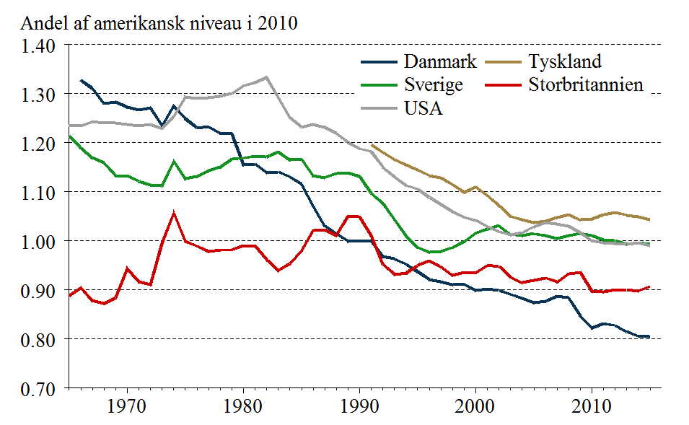
1967-01-01 | 1.31 |  | 1.17 | 0.88 | 1.24
1968-01-01 | 1.28 |  | 1.16 | 0.87 | 1.24
 | Danmark | Tyskland | Sverige | Storbritannien | USA
1965-01-01 |  |  | 1.21 | 0.89 | 1.23
1966-01-01 | 1.33 |  | 1.19 | 0.90 | 1.23
1967-01-01 | 1.31 |  | 1.17 | 0.88 | 1.24
1968-01-01 | 1.28 |  | 1.16 | 0.87 | 1.24
1969-01-01 | 1.28 |  | 1.13 | 0.88 | 1.24
1970-01-01 | 1.27 |  | 1.13 | 0.94 | 1.24
1971-01-01 | 1.27 |  | 1.12 | 0.92 | 1.23
1972-01-01 | 1.27 |  | 1.11 | 0.91 | 1.24
1973-01-01 | 1.23 |  | 1.11 | 0.99 | 1.23
1974-01-01 | 1.27 |  | 1.16 | 1.06 | 1.25
1975-01-01 | 1.25 |  | 1.13 | 1.00 | 1.29
1976-01-01 | 1.23 |  | 1.13 | 0.99 | 1.29
1977-01-01 | 1.23 |  | 1.14 | 0.98 | 1.29
1978-01-01 | 1.22 |  | 1.15 | 0.98 | 1.29
1979-01-01 | 1.22 |  | 1.17 | 0.98 | 1.30
1980-01-01 | 1.15 |  | 1.17 | 0.99 | 1.32
1981-01-01 | 1.16 |  | 1.17 | 0.99 | 1.32
1982-01-01 | 1.14 |  | 1.17 | 0.96 | 1.33
1983-01-01 | 1.14 |  | 1.18 | 0.94 | 1.29
1984-01-01 | 1.13 |  | 1.16 | 0.95 | 1.25
1985-01-01 | 1.12 |  | 1.17 | 0.98 | 1.23
1986-01-01 | 1.07 |  | 1.13 | 1.02 | 1.24
1987-01-01 | 1.03 |  | 1.13 | 1.02 | 1.23
1988-01-01 | 1.01 |  | 1.14 | 1.01 | 1.22
1989-01-01 | 1.00 |  | 1.14 | 1.05 | 1.20
1990-01-01 | 1.00 |  | 1.13 | 1.05 | 1.19
1991-01-01 | 1.00 | 1.20 | 1.10 | 1.01 | 1.18
1992-01-01 | 0.97 | 1.18 | 1.08 | 0.95 | 1.15
1993-01-01 | 0.96 | 1.17 | 1.04 | 0.93 | 1.13
1994-01-01 | 0.95 | 1.16 | 1.01 | 0.93 | 1.11
1995-01-01 | 0.94 | 1.15 | 0.99 | 0.95 | 1.11
1996-01-01 | 0.92 | 1.13 | 0.98 | 0.96 | 1.09
1997-01-01 | 0.92 | 1.13 | 0.98 | 0.95 | 1.07
1998-01-01 | 0.91 | 1.11 | 0.99 | 0.93 | 1.06
1999-01-01 | 0.91 | 1.10 | 1.00 | 0.94 | 1.05
2000-01-01 | 0.90 | 1.11 | 1.02 | 0.94 | 1.04
2001-01-01 | 0.90 | 1.09 | 1.02 | 0.95 | 1.03
2002-01-01 | 0.90 | 1.07 | 1.03 | 0.95 | 1.02
2003-01-01 | 0.89 | 1.05 | 1.01 | 0.93 | 1.01
2004-01-01 | 0.88 | 1.04 | 1.01 | 0.91 | 1.02
2005-01-01 | 0.87 | 1.04 | 1.01 | 0.92 | 1.03
2006-01-01 | 0.88 | 1.04 | 1.01 | 0.92 | 1.04
2007-01-01 | 0.89 | 1.05 | 1.00 | 0.92 | 1.03
2008-01-01 | 0.88 | 1.05 | 1.01 | 0.93 | 1.03
2009-01-01 | 0.85 | 1.04 | 1.02 | 0.94 | 1.02
2010-01-01 | 0.82 | 1.04 | 1.01 | 0.90 | 1.00
2011-01-01 | 0.83 | 1.05 | 1.00 | 0.90 | 1.00
2012-01-01 | 0.83 | 1.06 | 1.00 | 0.90 | 0.99
2013-01-01 | 0.81 | 1.05 | 0.99 | 0.90 | 0.99
2014-01-01 | 0.81 | 1.05 | 1.00 | 0.90 | 1.00
...
1969-01-01 | 1.28 |  | 1.13 | 0.88 | 1.24
1970-01-01 | 1.27 |  | 1.13 | 0.94 | 1.24
1971-01-01 | 1.27 |  | 1.12 | 0.92 | 1.23
1972-01-01 | 1.27 |  | 1.11 | 0.91 | 1.24
1973-01-01 | 1.23 |  | 1.11 | 0.99 | 1.23
1974-01-01 | 1.27 |  | 1.16 | 1.06 | 1.25
1975-01-01 | 1.25 |  | 1.13 | 1.00 | 1.29
1976-01-01 | 1.23 |  | 1.13 | 0.99 | 1.29
1977-01-01 | 1.23 |  | 1.14 | 0.98 | 1.29
1978-01-01 | 1.22 |  | 1.15 | 0.98 | 1.29
1979-01-01 | 1.22 |  | 1.17 | 0.98 | 1.30
1980-01-01 | 1.15 |  | 1.17 | 0.99 | 1.32
1981-01-01 | 1.16 |  | 1.17 | 0.99 | 1.32
1982-01-01 | 1.14 |  | 1.17 | 0.96 | 1.33
1983-01-01 | 1.14 |  | 1.18 | 0.94 | 1.29
1984-01-01 | 1.13 |  | 1.16 | 0.95 | 1.25
1985-01-01 | 1.12 |  | 1.17 | 0.98 | 1.23
1986-01-01 | 1.07 |  | 1.13 | 1.02 | 1.24
1987-01-01 | 1.03 |  | 1.13 | 1.02 | 1.23
1988-01-01 | 1.01 |  | 1.14 | 1.01 | 1.22
1989-01-01 | 1.00 |  | 1.14 | 1.05 | 1.20
1990-01-01 | 1.00 |  | 1.13 | 1.05 | 1.19
1991-01-01 | 1.00 | 1.20 | 1.10 | 1.01 | 1.18
1992-01-01 | 0.97 | 1.18 | 1.08 | 0.95 | 1.15
1993-01-01 | 0.96 | 1.17 | 1.04 | 0.93 | 1.13
1994-01-01 | 0.95 | 1.16 | 1.01 | 0.93 | 1.11
1995-01-01 | 0.94 | 1.15 | 0.99 | 0.95 | 1.11
1996-01-01 | 0.92 | 1.13 | 0.98 | 0.96 | 1.09
1997-01-01 | 0.92 | 1.13 | 0.98 | 0.95 | 1.07
1998-01-01 | 0.91 | 1.11 | 0.99 | 0.93 | 1.06
1999-01-01 | 0.91 | 1.10 | 1.00 | 0.94 | 1.05
2000-01-01 | 0.90 | 1.11 | 1.02 | 0.94 | 1.04
2001-01-01 | 0.90 | 1.09 | 1.02 | 0.95 | 1.03
2002-01-01 | 0.90 | 1.07 | 1.03 | 0.95 | 1.02
2003-01-01 | 0.89 | 1.05 | 1.01 | 0.93 | 1.01
2004-01-01 | 0.88 | 1.04 | 1.01 | 0.91 | 1.02
2005-01-01 | 0.87 | 1.04 | 1.01 | 0.92 | 1.03
2006-01-01 | 0.88 | 1.04 | 1.01 | 0.92 | 1.04
2007-01-01 | 0.89 | 1.05 | 1.00 | 0.92 | 1.03
2008-01-01 | 0.88 | 1.05 | 1.01 | 0.93 | 1.03
2009-01-01 | 0.85 | 1.04 | 1.02 | 0.94 | 1.02
2010-01-01 | 0.82 | 1.04 | 1.01 | 0.90 | 1.00
2011-01-01 | 0.83 | 1.05 | 1.00 | 0.90 | 1.00
2012-01-01 | 0.83 | 1.06 | 1.00 | 0.90 | 0.99
2013-01-01 | 0.81 | 1.05 | 0.99 | 0.90 | 0.99
2014-01-01 | 0.81 | 1.05 | 1.00 | 0.90 | 1.00
2015-01-01 | 0.80 | 1.04 | 0.99 | 0.91 | 0.99

Ark5
IV.5 | Real nettoinvesteringskvote
Retur til forside | Danmark | Tyskland | Sverige | Storbritannien | USA
 | Pct.
 | Danmark | Tyskland | Sverige | Storbritannien | USA
1985-01-01
1986-01-01 | 10.04 |  | 7.09 | 2.86 | 9.16
1987-01-01 | 10.09 |  | 7.72 | 3.96 | 8.47
1988-01-01 | 8.81 |  | 7.98 | 5.06 | 8.11
1989-01-01 | 9.39 |  | 9.51 | 5.61 | 8.04
1990-01-01 | 8.81 |  | 8.53 | 5.53 | 7.56
1991-01-01 | 8.05 |  | 6.36 | 4.91 | 6.28
1992-01-01 | 7.07 | 6.53 | 3.95 | 4.84 | 5.77
1993-01-01 | 5.87 | 4.93 | 2.25 | 4.19 | 5.70
1994-01-01 | 6.14 | 4.56 | 3.89 | 5.40 | 5.81
1995-01-01 | 6.90 | 4.16 | 5.28 | 6.11 | 6.36
1996-01-01 | 7.03 | 3.76 | 5.57 | 6.26 | 6.86
1997-01-01 | 8.06 | 3.56 | 5.29 | 5.81 | 7.46
1998-01-01 | 8.60 | 3.87 | 6.02 | 6.47 | 8.04
1999-01-01 | 7.35 | 4.28 | 6.62 | 6.47 | 8.43
2000-01-01 | 7.68 | 4.59 | 7.02 | 6.54 | 8.72
2001-01-01 | 7.38 | 3.79 | 6.50 | 5.89 | 7.56
2002-01-01 | 6.51 | 2.43 | 4.89 | 5.66 | 5.77
2003-01-01 | 5.27 | 1.78 | 4.34 | 5.26 | 5.37
2004-01-01 | 4.94 | 1.60 | 4.41 | 5.34 | 5.40
2005-01-01 | 4.31 | 1.59 | 4.75 | 5.52 | 5.61
2006-01-01 | 6.29 | 2.24 | 5.59 | 5.99 | 5.87
2007-01-01 | 6.28 | 2.65 | 6.34 | 6.83 | 5.92
2008-01-01 | 6.00 | 2.62 | 6.45 | 5.67 | 5.39
2009-01-01 | 3.30 | 0.50 | 3.71 | 3.61 | 2.98
2010-01-01 | 2.20 | 1.03 | 4.00 | 4.32 | 2.70
2011-01-01 | 1.03 | 1.54 | 4.30 | 4.20 | 2.96
2012-01-01 | 1.73 | 1.03 | 4.29 | 4.30 | 3.33
2013-01-01 | 1.66 | 0.60 | 3.83 | 4.19 | 3.07
2014-01-01 | 1.95 | 0.86 | 4.29 | 4.84 | 3.81
2015-01-01 | 1.84 | 0.85 | 4.67 | 4.68 | 3.55
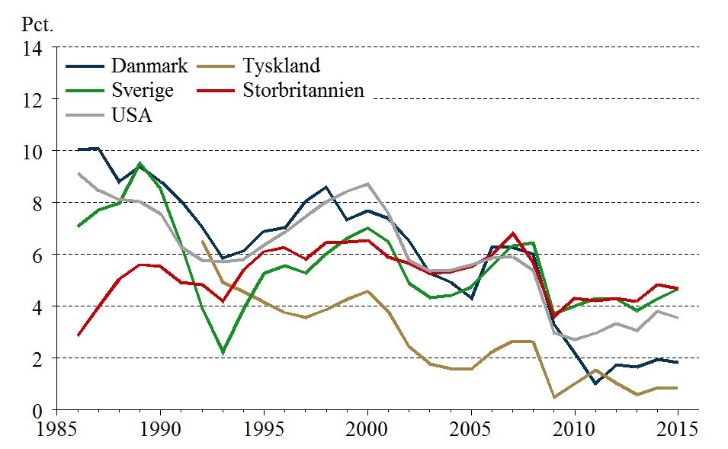
1985-01-01
1986-01-01 | 10.04 |  | 7.09 | 2.86 | 9.16
1987-01-01 | 10.09 |  | 7.72 | 3.96 | 8.47
1988-01-01 | 8.81 |  | 7.98 | 5.06 | 8.11
1989-01-01 | 9.39 |  | 9.51 | 5.61 | 8.04
1990-01-01 | 8.81 |  | 8.53 | 5.53 | 7.56
1991-01-01 | 8.05 |  | 6.36 | 4.91 | 6.28
1992-01-01 | 7.07 | 6.53 | 3.95 | 4.84 | 5.77
1993-01-01 | 5.87 | 4.93 | 2.25 | 4.19 | 5.70
1994-01-01 | 6.14 | 4.56 | 3.89 | 5.40 | 5.81
1995-01-01 | 6.90 | 4.16 | 5.28 | 6.11 | 6.36
1996-01-01 | 7.03 | 3.76 | 5.57 | 6.26 | 6.86
1997-01-01 | 8.06 | 3.56 | 5.29 | 5.81 | 7.46
1998-01-01 | 8.60 | 3.87 | 6.02 | 6.47 | 8.04
1999-01-01 | 7.35 | 4.28 | 6.62 | 6.47 | 8.43
2000-01-01 | 7.68 | 4.59 | 7.02 | 6.54 | 8.72
2001-01-01 | 7.38 | 3.79 | 6.50 | 5.89 | 7.56
2002-01-01 | 6.51 | 2.43 | 4.89 | 5.66 | 5.77
2003-01-01 | 5.27 | 1.78 | 4.34 | 5.26 | 5.37
2004-01-01 | 4.94 | 1.60 | 4.41 | 5.34 | 5.40
2005-01-01 | 4.31 | 1.59 | 4.75 | 5.52 | 5.61
2006-01-01 | 6.29 | 2.24 | 5.59 | 5.99 | 5.87
2007-01-01 | 6.28 | 2.65 | 6.34 | 6.83 | 5.92
2008-01-01 | 6.00 | 2.62 | 6.45 | 5.67 | 5.39
2009-01-01 | 3.30 | 0.50 | 3.71 | 3.61 | 2.98
2010-01-01 | 2.20 | 1.03 | 4.00 | 4.32 | 2.70
2011-01-01 | 1.03 | 1.54 | 4.30 | 4.20 | 2.96
2012-01-01 | 1.73 | 1.03 | 4.29 | 4.30 | 3.33
2013-01-01 | 1.66 | 0.60 | 3.83 | 4.19 | 3.07
2014-01-01 | 1.95 | 0.86 | 4.29 | 4.84 | 3.81
2015-01-01 | 1.84 | 0.85 | 4.67 | 4.68 | 3.55

Ark6
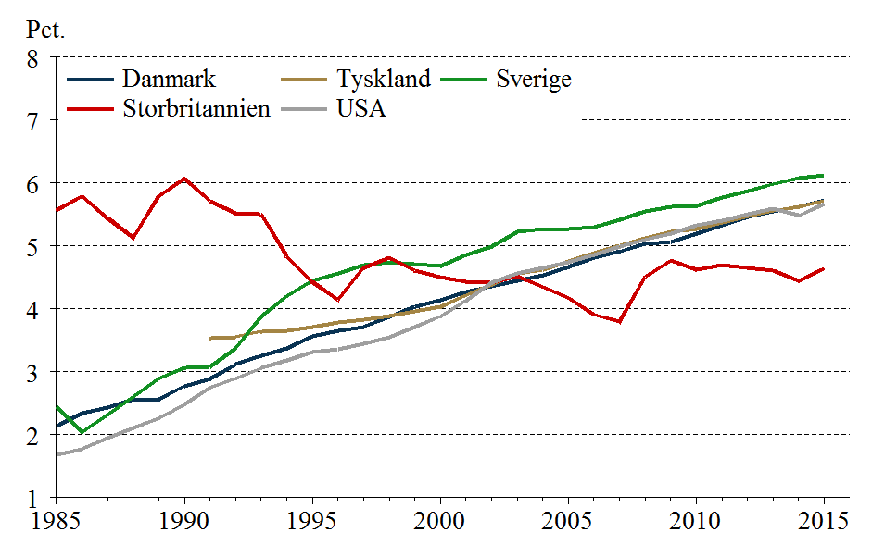
IV.6 | Nedslidningsrater
Retur til forside | Danmark | Tyskland | Sverige | Storbritannien | USA
 | Pct.
1985-01-01 | 2.13 |  | 2.45 | 5.56 | 1.68
 | Danmark | Tyskland | Sverige | Storbritannien | USA
1985-01-01 | 2.13 |  | 2.45 | 5.56 | 1.68
1986-01-01 | 2.34 |  | 2.05 | 5.79 | 1.77
1987-01-01 | 2.43 |  | 2.32 | 5.45 | 1.94
1988-01-01 | 2.56 |  | 2.60 | 5.13 | 2.10
1989-01-01 | 2.56 |  | 2.90 | 5.79 | 2.26
1990-01-01 | 2.77 |  | 3.07 | 6.07 | 2.48
1991-01-01 | 2.88 | 3.54 | 3.08 | 5.71 | 2.75
1992-01-01 | 3.12 | 3.56 | 3.37 | 5.52 | 2.90
1993-01-01 | 3.26 | 3.64 | 3.88 | 5.51 | 3.06
1994-01-01 | 3.37 | 3.65 | 4.20 | 4.84 | 3.19
1995-01-01 | 3.56 | 3.72 | 4.45 | 4.43 | 3.32
1996-01-01 | 3.65 | 3.78 | 4.56 | 4.15 | 3.36
1997-01-01 | 3.72 | 3.83 | 4.70 | 4.66 | 3.45
1998-01-01 | 3.88 | 3.89 | 4.73 | 4.81 | 3.55
1999-01-01 | 4.03 | 3.96 | 4.71 | 4.61 | 3.71
2000-01-01 | 4.14 | 4.03 | 4.68 | 4.51 | 3.88
2001-01-01 | 4.27 | 4.22 | 4.86 | 4.43 | 4.13
2002-01-01 | 4.36 | 4.39 | 4.99 | 4.42 | 4.42
2003-01-01 | 4.45 | 4.56 | 5.23 | 4.52 | 4.57
2004-01-01 | 4.53 | 4.63 | 5.27 | 4.35 | 4.66
2005-01-01 | 4.67 | 4.75 | 5.27 | 4.18 | 4.74
2006-01-01 | 4.82 | 4.89 | 5.30 | 3.91 | 4.85
2007-01-01 | 4.91 | 5.01 | 5.42 | 3.79 | 4.99
2008-01-01 | 5.03 | 5.12 | 5.54 | 4.51 | 5.10
2009-01-01 | 5.06 | 5.22 | 5.63 | 4.76 | 5.19
2010-01-01 | 5.19 | 5.27 | 5.64 | 4.62 | 5.32
2011-01-01 | 5.33 | 5.38 | 5.77 | 4.69 | 5.41
2012-01-01 | 5.46 | 5.48 | 5.88 | 4.66 | 5.50
2013-01-01 | 5.55 | 5.56 | 5.98 | 4.61 | 5.59
2014-01-01 | 5.63 | 5.63 | 6.07 | 4.45 | 5.49
2015-01-01 | 5.72 | 5.72 | 6.12 | 4.64 | 5.67
1986-01-01 | 2.34 |  | 2.05 | 5.79 | 1.77
1987-01-01 | 2.43 |  | 2.32 | 5.45 | 1.94
1988-01-01 | 2.56 |  | 2.60 | 5.13 | 2.10
1989-01-01 | 2.56 |  | 2.90 | 5.79 | 2.26
1990-01-01 | 2.77 |  | 3.07 | 6.07 | 2.48
1991-01-01 | 2.88 | 3.54 | 3.08 | 5.71 | 2.75
1992-01-01 | 3.12 | 3.56 | 3.37 | 5.52 | 2.90
1993-01-01 | 3.26 | 3.64 | 3.88 | 5.51 | 3.06
1994-01-01 | 3.37 | 3.65 | 4.20 | 4.84 | 3.19
1995-01-01 | 3.56 | 3.72 | 4.45 | 4.43 | 3.32
1996-01-01 | 3.65 | 3.78 | 4.56 | 4.15 | 3.36
1997-01-01 | 3.72 | 3.83 | 4.70 | 4.66 | 3.45
1998-01-01 | 3.88 | 3.89 | 4.73 | 4.81 | 3.55
1999-01-01 | 4.03 | 3.96 | 4.71 | 4.61 | 3.71
2000-01-01 | 4.14 | 4.03 | 4.68 | 4.51 | 3.88
2001-01-01 | 4.27 | 4.22 | 4.86 | 4.43 | 4.13
2002-01-01 | 4.36 | 4.39 | 4.99 | 4.42 | 4.42
2003-01-01 | 4.45 | 4.56 | 5.23 | 4.52 | 4.57
2004-01-01 | 4.53 | 4.63 | 5.27 | 4.35 | 4.66
2005-01-01 | 4.67 | 4.75 | 5.27 | 4.18 | 4.74
2006-01-01 | 4.82 | 4.89 | 5.30 | 3.91 | 4.85
2007-01-01 | 4.91 | 5.01 | 5.42 | 3.79 | 4.99
2008-01-01 | 5.03 | 5.12 | 5.54 | 4.51 | 5.10
2009-01-01 | 5.06 | 5.22 | 5.63 | 4.76 | 5.19
2010-01-01 | 5.19 | 5.27 | 5.64 | 4.62 | 5.32
2011-01-01 | 5.33 | 5.38 | 5.77 | 4.69 | 5.41
2012-01-01 | 5.46 | 5.48 | 5.88 | 4.66 | 5.50
2013-01-01 | 5.55 | 5.56 | 5.98 | 4.61 | 5.59
2014-01-01 | 5.63 | 5.63 | 6.07 | 4.45 | 5.49
2015-01-01 | 5.72 | 5.72 | 6.12 | 4.64 | 5.67

Ark7
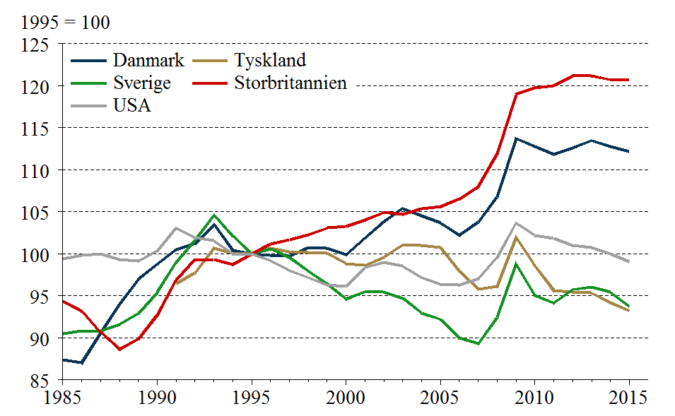
IV.7 | K/Y-Forhold
Retur til forside | Danmark | Tyskland | Sverige | Storbritannien | USA
 | 1995 = 100
1985-01-01 | 87.35 |  | 90.51 | 94.35 | 99.39
 | Danmark | Tyskland | Sverige | Storbritannien | USA
1985-01-01 | 87.35 |  | 90.51 | 94.35 | 99.39
1986-01-01 | 87.00 |  | 90.84 | 93.18 | 99.81
1987-01-01 | 90.54 |  | 90.83 | 90.66 | 99.98
1988-01-01 | 93.98 |  | 91.61 | 88.65 | 99.31
1989-01-01 | 96.97 |  | 92.86 | 89.86 | 99.11
1990-01-01 | 98.75 |  | 95.42 | 92.70 | 100.38
1991-01-01 | 100.50 | 96.46 | 98.95 | 96.85 | 103.05
1992-01-01 | 101.21 | 97.70 | 101.61 | 99.34 | 101.91
1993-01-01 | 103.51 | 100.69 | 104.61 | 99.32 | 101.55
1994-01-01 | 100.39 | 100.08 | 102.15 | 98.74 | 100.01
1995-01-01 | 100.00 | 100.00 | 100.00 | 100.00 | 100.00
1996-01-01 | 99.82 | 100.70 | 100.60 | 101.18 | 99.18
1997-01-01 | 99.70 | 100.27 | 99.57 | 101.65 | 98.01
1998-01-01 | 100.76 | 100.11 | 97.92 | 102.23 | 97.17
1999-01-01 | 100.64 | 100.05 | 96.44 | 103.05 | 96.31
2000-01-01 | 99.89 | 98.83 | 94.62 | 103.23 | 96.14
2001-01-01 | 101.84 | 98.60 | 95.50 | 104.02 | 98.34
2002-01-01 | 103.82 | 99.58 | 95.42 | 104.90 | 99.01
2003-01-01 | 105.39 | 101.04 | 94.72 | 104.69 | 98.53
2004-01-01 | 104.54 | 101.00 | 92.94 | 105.38 | 97.17
2005-01-01 | 103.67 | 100.77 | 92.21 | 105.64 | 96.35
2006-01-01 | 102.24 | 97.93 | 89.99 | 106.52 | 96.28
2007-01-01 | 103.76 | 95.81 | 89.34 | 107.96 | 97.05
2008-01-01 | 106.76 | 96.12 | 92.45 | 111.88 | 99.56
2009-01-01 | 113.73 | 101.99 | 98.84 | 118.96 | 103.64
2010-01-01 | 112.73 | 98.54 | 95.04 | 119.76 | 102.20
2011-01-01 | 111.84 | 95.64 | 94.15 | 119.98 | 101.82
2012-01-01 | 112.57 | 95.48 | 95.74 | 121.17 | 100.98
2013-01-01 | 113.47 | 95.34 | 96.04 | 121.14 | 100.77
2014-01-01 | 112.79 | 94.20 | 95.44 | 120.70 | 99.96
2015-01-01 | 112.17 | 93.21 | 93.70 | 120.78 | 99.06
1986-01-01 | 87.00 |  | 90.84 | 93.18 | 99.81
1987-01-01 | 90.54 |  | 90.83 | 90.66 | 99.98
1988-01-01 | 93.98 |  | 91.61 | 88.65 | 99.31
1989-01-01 | 96.97 |  | 92.86 | 89.86 | 99.11
1990-01-01 | 98.75 |  | 95.42 | 92.70 | 100.38
1991-01-01 | 100.50 | 96.46 | 98.95 | 96.85 | 103.05
1992-01-01 | 101.21 | 97.70 | 101.61 | 99.34 | 101.91
1993-01-01 | 103.51 | 100.69 | 104.61 | 99.32 | 101.55
1994-01-01 | 100.39 | 100.08 | 102.15 | 98.74 | 100.01
1995-01-01 | 100.00 | 100.00 | 100.00 | 100.00 | 100.00
1996-01-01 | 99.82 | 100.70 | 100.60 | 101.18 | 99.18
1997-01-01 | 99.70 | 100.27 | 99.57 | 101.65 | 98.01
1998-01-01 | 100.76 | 100.11 | 97.92 | 102.23 | 97.17
1999-01-01 | 100.64 | 100.05 | 96.44 | 103.05 | 96.31
2000-01-01 | 99.89 | 98.83 | 94.62 | 103.23 | 96.14
2001-01-01 | 101.84 | 98.60 | 95.50 | 104.02 | 98.34
2002-01-01 | 103.82 | 99.58 | 95.42 | 104.90 | 99.01
2003-01-01 | 105.39 | 101.04 | 94.72 | 104.69 | 98.53
2004-01-01 | 104.54 | 101.00 | 92.94 | 105.38 | 97.17
2005-01-01 | 103.67 | 100.77 | 92.21 | 105.64 | 96.35
2006-01-01 | 102.24 | 97.93 | 89.99 | 106.52 | 96.28
2007-01-01 | 103.76 | 95.81 | 89.34 | 107.96 | 97.05
2008-01-01 | 106.76 | 96.12 | 92.45 | 111.88 | 99.56
2009-01-01 | 113.73 | 101.99 | 98.84 | 118.96 | 103.64
2010-01-01 | 112.73 | 98.54 | 95.04 | 119.76 | 102.20
2011-01-01 | 111.84 | 95.64 | 94.15 | 119.98 | 101.82
2012-01-01 | 112.57 | 95.48 | 95.74 | 121.17 | 100.98
2013-01-01 | 113.47 | 95.34 | 96.04 | 121.14 | 100.77
2014-01-01 | 112.79 | 94.20 | 95.44 | 120.70 | 99.96
2015-01-01 | 112.17 | 93.21 | 93.70 | 120.78 | 99.06

Ark8
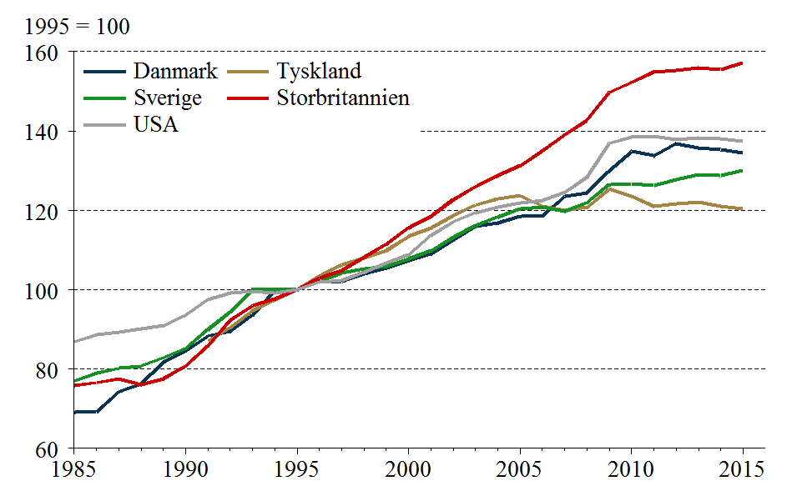
IV.8 | K/L-Forhold
Retur til forside | Danmark | Tyskland | Sverige | Storbritannien | USA
 | 1995 = 100
1985-01-01 | 69.05 |  | 76.97 | 75.73 | 86.85
 | Danmark | Tyskland | Sverige | Storbritannien | USA
1985-01-01 | 69.05 |  | 76.97 | 75.73 | 86.85
1986-01-01 | 69.20 |  | 78.93 | 76.56 | 88.65
1987-01-01 | 74.23 |  | 80.13 | 77.57 | 89.31
1988-01-01 | 76.30 |  | 80.74 | 76.04 | 90.20
1989-01-01 | 81.67 |  | 82.84 | 77.53 | 90.87
1990-01-01 | 84.51 |  | 85.18 | 80.74 | 93.55
1991-01-01 | 88.32 | 87.12 | 89.91 | 85.70 | 97.55
1992-01-01 | 89.52 | 90.41 | 94.34 | 92.28 | 99.13
1993-01-01 | 93.63 | 94.68 | 100.10 | 95.94 | 99.50
1994-01-01 | 99.71 | 97.38 | 100.20 | 97.64 | 99.19
1995-01-01 | 100.00 | 100.00 | 100.00 | 100.00 | 100.00
1996-01-01 | 102.01 | 103.45 | 101.98 | 102.95 | 101.97
1997-01-01 | 102.08 | 106.34 | 104.17 | 104.81 | 102.36
1998-01-01 | 104.04 | 107.92 | 105.33 | 108.14 | 104.46
1999-01-01 | 105.36 | 109.87 | 105.84 | 111.41 | 106.69
2000-01-01 | 107.27 | 113.39 | 107.78 | 115.57 | 108.75
2001-01-01 | 108.95 | 115.57 | 109.79 | 118.46 | 113.66
2002-01-01 | 112.61 | 118.66 | 113.23 | 122.69 | 117.12
2003-01-01 | 115.91 | 121.30 | 116.16 | 125.98 | 119.40
2004-01-01 | 116.72 | 122.97 | 118.34 | 128.75 | 120.75
2005-01-01 | 118.56 | 123.64 | 120.36 | 131.24 | 121.78
2006-01-01 | 118.68 | 121.08 | 120.80 | 134.97 | 122.52
2007-01-01 | 123.45 | 119.88 | 119.78 | 139.03 | 124.50
2008-01-01 | 124.42 | 120.70 | 121.97 | 142.66 | 128.38
2009-01-01 | 129.85 | 125.38 | 126.54 | 149.67 | 136.85
2010-01-01 | 134.85 | 123.55 | 126.64 | 152.17 | 138.40
2011-01-01 | 133.72 | 121.00 | 126.20 | 154.85 | 138.58
2012-01-01 | 136.84 | 121.70 | 127.66 | 155.31 | 137.71
2013-01-01 | 135.80 | 121.99 | 128.94 | 155.80 | 138.13
2014-01-01 | 135.28 | 120.98 | 128.75 | 155.54 | 138.00
2015-01-01 | 134.45 | 120.33 | 130.11 | 157.07 | 137.41
1986-01-01 | 69.20 |  | 78.93 | 76.56 | 88.65
1987-01-01 | 74.23 |  | 80.13 | 77.57 | 89.31
1988-01-01 | 76.30 |  | 80.74 | 76.04 | 90.20
1989-01-01 | 81.67 |  | 82.84 | 77.53 | 90.87
1990-01-01 | 84.51 |  | 85.18 | 80.74 | 93.55
1991-01-01 | 88.32 | 87.12 | 89.91 | 85.70 | 97.55
1992-01-01 | 89.52 | 90.41 | 94.34 | 92.28 | 99.13
1993-01-01 | 93.63 | 94.68 | 100.10 | 95.94 | 99.50
1994-01-01 | 99.71 | 97.38 | 100.20 | 97.64 | 99.19
1995-01-01 | 100.00 | 100.00 | 100.00 | 100.00 | 100.00
1996-01-01 | 102.01 | 103.45 | 101.98 | 102.95 | 101.97
1997-01-01 | 102.08 | 106.34 | 104.17 | 104.81 | 102.36
1998-01-01 | 104.04 | 107.92 | 105.33 | 108.14 | 104.46
1999-01-01 | 105.36 | 109.87 | 105.84 | 111.41 | 106.69
2000-01-01 | 107.27 | 113.39 | 107.78 | 115.57 | 108.75
2001-01-01 | 108.95 | 115.57 | 109.79 | 118.46 | 113.66
2002-01-01 | 112.61 | 118.66 | 113.23 | 122.69 | 117.12
2003-01-01 | 115.91 | 121.30 | 116.16 | 125.98 | 119.40
2004-01-01 | 116.72 | 122.97 | 118.34 | 128.75 | 120.75
2005-01-01 | 118.56 | 123.64 | 120.36 | 131.24 | 121.78
2006-01-01 | 118.68 | 121.08 | 120.80 | 134.97 | 122.52
2007-01-01 | 123.45 | 119.88 | 119.78 | 139.03 | 124.50
2008-01-01 | 124.42 | 120.70 | 121.97 | 142.66 | 128.38
2009-01-01 | 129.85 | 125.38 | 126.54 | 149.67 | 136.85
2010-01-01 | 134.85 | 123.55 | 126.64 | 152.17 | 138.40
2011-01-01 | 133.72 | 121.00 | 126.20 | 154.85 | 138.58
2012-01-01 | 136.84 | 121.70 | 127.66 | 155.31 | 137.71
2013-01-01 | 135.80 | 121.99 | 128.94 | 155.80 | 138.13
2014-01-01 | 135.28 | 120.98 | 128.75 | 155.54 | 138.00
2015-01-01 | 134.45 | 120.33 | 130.11 | 157.07 | 137.41

Ark9
IV.9 | Timeproduktivitet
Retur til forside | Danmark | Tyskland | Sverige | Storbritannien | USA
 | 1995 = 100
 | Danmark | Tyskland | Sverige | Storbritannien | USA
1985-01-01 | 79.05 |  | 85.04 | 80.27 | 87.38
1986-01-01 | 79.54 |  | 86.89 | 82.16 | 88.82
1987-01-01 | 81.98 |  | 88.22 | 85.56 | 89.33
1988-01-01 | 81.19 |  | 88.14 | 85.78 | 90.83
1989-01-01 | 84.22 |  | 89.21 | 86.28 | 91.69
1990-01-01 | 85.58 |  | 89.27 | 87.10 | 93.20
1991-01-01 | 87.88 | 90.31 | 90.87 | 88.49 | 94.66
1992-01-01 | 88.44 | 92.53 | 92.84 | 92.90 | 97.27
1993-01-01 | 90.46 | 94.04 | 95.69 | 96.60 | 97.99
1994-01-01 | 99.32 | 97.30 | 98.09 | 98.89 | 99.18
1995-01-01 | 100.00 | 100.00 | 100.00 | 100.00 | 100.00
1996-01-01 | 102.19 | 102.73 | 101.37 | 101.75 | 102.81
1997-01-01 | 102.40 | 106.05 | 104.62 | 103.11 | 104.44
1998-01-01 | 103.25 | 107.79 | 107.57 | 105.78 | 107.50
1999-01-01 | 104.69 | 109.81 | 109.75 | 108.11 | 110.77
2000-01-01 | 107.40 | 114.72 | 113.91 | 111.95 | 113.12
2001-01-01 | 106.97 | 117.21 | 114.97 | 113.88 | 115.57
2002-01-01 | 108.47 | 119.16 | 118.67 | 116.96 | 118.29
2003-01-01 | 109.98 | 120.05 | 122.64 | 120.33 | 121.18
2004-01-01 | 111.66 | 121.76 | 127.33 | 122.19 | 124.27
2005-01-01 | 114.36 | 122.69 | 130.53 | 124.23 | 126.40
2006-01-01 | 116.08 | 123.64 | 134.23 | 126.71 | 127.26
2007-01-01 | 118.98 | 125.12 | 134.07 | 128.78 | 128.29
2008-01-01 | 116.54 | 125.57 | 131.93 | 127.51 | 128.94
2009-01-01 | 114.18 | 122.94 | 128.02 | 125.82 | 132.04
2010-01-01 | 119.62 | 125.38 | 133.24 | 127.06 | 135.42
2011-01-01 | 119.57 | 126.52 | 134.03 | 129.06 | 136.10
2012-01-01 | 121.56 | 127.47 | 133.34 | 128.17 | 136.37
2013-01-01 | 119.68 | 127.96 | 134.26 | 128.61 | 137.07
2014-01-01 | 119.94 | 128.43 | 134.91 | 128.86 | 138.05
2015-01-01 | 119.87 | 129.09 | 138.86 | 130.04 | 138.71
1985-01-01 | 79.05 |  | 85.04 | 80.27 | 87.38
1986-01-01 | 79.54 |  | 86.89 | 82.16 | 88.82
1987-01-01 | 81.98 |  | 88.22 | 85.56 | 89.33
1988-01-01 | 81.19 |  | 88.14 | 85.78 | 90.83
1989-01-01 | 84.22 |  | 89.21 | 86.28 | 91.69
1990-01-01 | 85.58 |  | 89.27 | 87.10 | 93.20
1991-01-01 | 87.88 | 90.31 | 90.87 | 88.49 | 94.66
1992-01-01 | 88.44 | 92.53 | 92.84 | 92.90 | 97.27
1993-01-01 | 90.46 | 94.04 | 95.69 | 96.60 | 97.99
1994-01-01 | 99.32 | 97.30 | 98.09 | 98.89 | 99.18
1995-01-01 | 100.00 | 100.00 | 100.00 | 100.00 | 100.00
1996-01-01 | 102.19 | 102.73 | 101.37 | 101.75 | 102.81
1997-01-01 | 102.40 | 106.05 | 104.62 | 103.11 | 104.44
1998-01-01 | 103.25 | 107.79 | 107.57 | 105.78 | 107.50
1999-01-01 | 104.69 | 109.81 | 109.75 | 108.11 | 110.77
2000-01-01 | 107.40 | 114.72 | 113.91 | 111.95 | 113.12
2001-01-01 | 106.97 | 117.21 | 114.97 | 113.88 | 115.57
2002-01-01 | 108.47 | 119.16 | 118.67 | 116.96 | 118.29
2003-01-01 | 109.98 | 120.05 | 122.64 | 120.33 | 121.18
2004-01-01 | 111.66 | 121.76 | 127.33 | 122.19 | 124.27
2005-01-01 | 114.36 | 122.69 | 130.53 | 124.23 | 126.40
2006-01-01 | 116.08 | 123.64 | 134.23 | 126.71 | 127.26
2007-01-01 | 118.98 | 125.12 | 134.07 | 128.78 | 128.29
2008-01-01 | 116.54 | 125.57 | 131.93 | 127.51 | 128.94
2009-01-01 | 114.18 | 122.94 | 128.02 | 125.82 | 132.04
2010-01-01 | 119.62 | 125.38 | 133.24 | 127.06 | 135.42
2011-01-01 | 119.57 | 126.52 | 134.03 | 129.06 | 136.10
2012-01-01 | 121.56 | 127.47 | 133.34 | 128.17 | 136.37
2013-01-01 | 119.68 | 127.96 | 134.26 | 128.61 | 137.07
2014-01-01 | 119.94 | 128.43 | 134.91 | 128.86 | 138.05
2015-01-01 | 119.87 | 129.09 | 138.86 | 130.04 | 138.71

Ark10
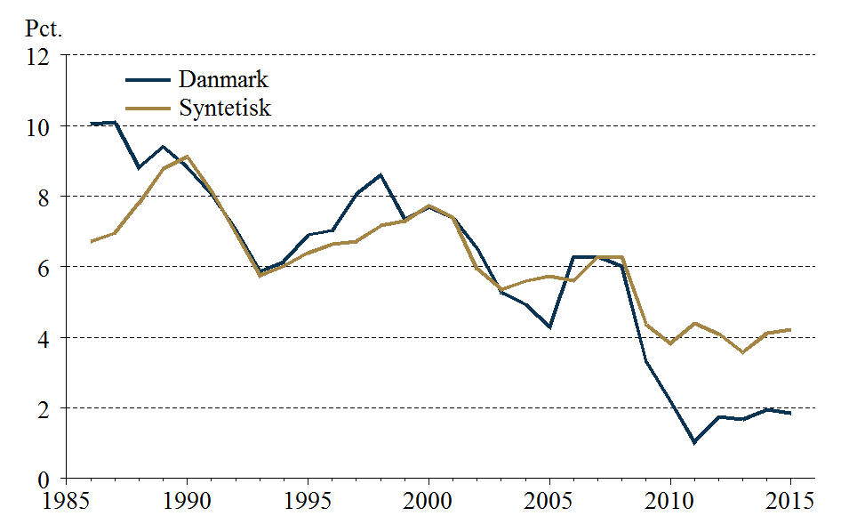
IV.10 | Nettoinvesteringskvote
Retur til forside | Danmark | Syntetisk
 | Pct.
1985-01-01
 | Danmark | Syntetisk
1985-01-01
1986-01-01 | 10.04 | 6.71
1987-01-01 | 10.10 | 6.95
1988-01-01 | 8.81 | 7.81
1989-01-01 | 9.40 | 8.78
1990-01-01 | 8.81 | 9.11
1991-01-01 | 8.05 | 8.14
1992-01-01 | 7.07 | 6.97
1993-01-01 | 5.87 | 5.75
1994-01-01 | 6.14 | 6.02
1995-01-01 | 6.90 | 6.40
1996-01-01 | 7.03 | 6.64
1997-01-01 | 8.06 | 6.72
1998-01-01 | 8.60 | 7.16
1999-01-01 | 7.35 | 7.30
2000-01-01 | 7.68 | 7.73
2001-01-01 | 7.38 | 7.39
2002-01-01 | 6.51 | 5.94
2003-01-01 | 5.27 | 5.36
2004-01-01 | 4.94 | 5.59
2005-01-01 | 4.31 | 5.73
2006-01-01 | 6.29 | 5.61
2007-01-01 | 6.28 | 6.29
2008-01-01 | 6.00 | 6.29
2009-01-01 | 3.30 | 4.37
2010-01-01 | 2.20 | 3.82
2011-01-01 | 1.03 | 4.39
2012-01-01 | 1.73 | 4.10
2013-01-01 | 1.66 | 3.56
2014-01-01 | 1.95 | 4.12
2015-01-01 | 1.84 | 4.23
1986-01-01 | 10.04 | 6.71
1987-01-01 | 10.10 | 6.95
1988-01-01 | 8.81 | 7.81
1989-01-01 | 9.40 | 8.78
1990-01-01 | 8.81 | 9.11
1991-01-01 | 8.05 | 8.14
1992-01-01 | 7.07 | 6.97
1993-01-01 | 5.87 | 5.75
1994-01-01 | 6.14 | 6.02
1995-01-01 | 6.90 | 6.40
1996-01-01 | 7.03 | 6.64
1997-01-01 | 8.06 | 6.72
1998-01-01 | 8.60 | 7.16
1999-01-01 | 7.35 | 7.30
2000-01-01 | 7.68 | 7.73
2001-01-01 | 7.38 | 7.39
2002-01-01 | 6.51 | 5.94
2003-01-01 | 5.27 | 5.36
2004-01-01 | 4.94 | 5.59
2005-01-01 | 4.31 | 5.73
2006-01-01 | 6.29 | 5.61
2007-01-01 | 6.28 | 6.29
2008-01-01 | 6.00 | 6.29
2009-01-01 | 3.30 | 4.37
2010-01-01 | 2.20 | 3.82
2011-01-01 | 1.03 | 4.39
2012-01-01 | 1.73 | 4.10
2013-01-01 | 1.66 | 3.56
2014-01-01 | 1.95 | 4.12
2015-01-01 | 1.84 | 4.23

Ark11
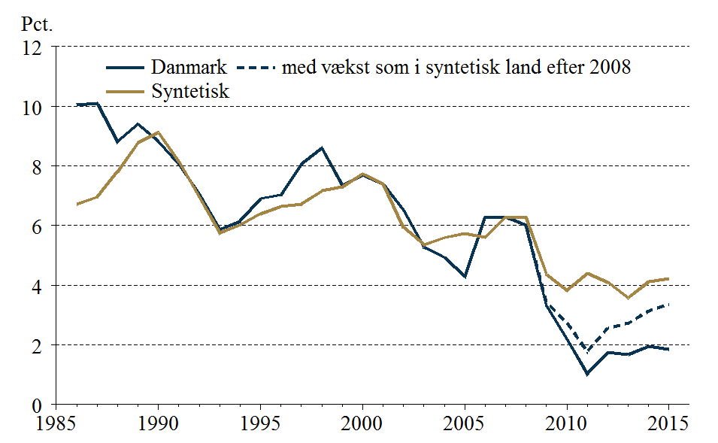
IV.11 | Dansk nettoinvesteringskvote med vækst som i syntetisk land fra 2008
Retur til forside | Danmark | Syntetisk | Danmark med vækst som i syntetisk land efter 2008
 | Pct.
1985-01-01
 | Danmark | Syntetisk | Danmark med vækst som i syntetisk land efter 2008
1985-01-01
1986-01-01 | 10.04 | 6.71
1987-01-01 | 10.10 | 6.95
1988-01-01 | 8.81 | 7.81
1989-01-01 | 9.40 | 8.78
1990-01-01 | 8.81 | 9.11
1991-01-01 | 8.05 | 8.14
1992-01-01 | 7.07 | 6.97
1993-01-01 | 5.87 | 5.75
1994-01-01 | 6.14 | 6.02
1995-01-01 | 6.90 | 6.40
1996-01-01 | 7.03 | 6.64
1997-01-01 | 8.06 | 6.72
1998-01-01 | 8.60 | 7.16
1999-01-01 | 7.35 | 7.30
2000-01-01 | 7.68 | 7.73
2001-01-01 | 7.38 | 7.39
2002-01-01 | 6.51 | 5.94
2003-01-01 | 5.27 | 5.36
2004-01-01 | 4.94 | 5.59
2005-01-01 | 4.31 | 5.73
2006-01-01 | 6.29 | 5.61
2007-01-01 | 6.28 | 6.29
2008-01-01 | 6.00 | 6.29 | 6.00
2009-01-01 | 3.30 | 4.37 | 3.42
2010-01-01 | 2.20 | 3.82 | 2.75
2011-01-01 | 1.03 | 4.39 | 1.77
2012-01-01 | 1.73 | 4.10 | 2.57
2013-01-01 | 1.66 | 3.56 | 2.72
2014-01-01 | 1.95 | 4.12 | 3.14
2015-01-01 | 1.84 | 4.23 | 3.35
1986-01-01 | 10.04 | 6.71
1987-01-01 | 10.10 | 6.95
1988-01-01 | 8.81 | 7.81
1989-01-01 | 9.40 | 8.78
1990-01-01 | 8.81 | 9.11
1991-01-01 | 8.05 | 8.14
1992-01-01 | 7.07 | 6.97
1993-01-01 | 5.87 | 5.75
1994-01-01 | 6.14 | 6.02
1995-01-01 | 6.90 | 6.40
1996-01-01 | 7.03 | 6.64
1997-01-01 | 8.06 | 6.72
1998-01-01 | 8.60 | 7.16
1999-01-01 | 7.35 | 7.30
2000-01-01 | 7.68 | 7.73
2001-01-01 | 7.38 | 7.39
2002-01-01 | 6.51 | 5.94
2003-01-01 | 5.27 | 5.36
2004-01-01 | 4.94 | 5.59
2005-01-01 | 4.31 | 5.73
2006-01-01 | 6.29 | 5.61
2007-01-01 | 6.28 | 6.29
2008-01-01 | 6.00 | 6.29 | 6.00
2009-01-01 | 3.30 | 4.37 | 3.42
2010-01-01 | 2.20 | 3.82 | 2.75
2011-01-01 | 1.03 | 4.39 | 1.77
2012-01-01 | 1.73 | 4.10 | 2.57
2013-01-01 | 1.66 | 3.56 | 2.72
2014-01-01 | 1.95 | 4.12 | 3.14
2015-01-01 | 1.84 | 4.23 | 3.35

Ark12
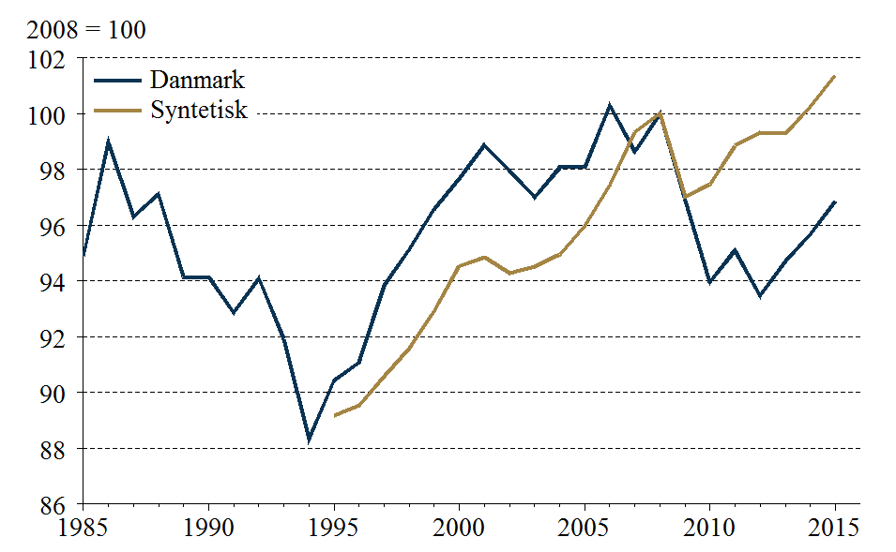
IV.12 | Timebeskæftigelse
Retur til forside | Danmark | Syntetisk
 | 2008 = 100
 | Danmark | Syntetisk
1985-01-01 | 94.89
1986-01-01 | 98.97
1987-01-01 | 96.31
1988-01-01 | 97.11
1989-01-01 | 94.15
1990-01-01 | 94.14
1991-01-01 | 92.87
1992-01-01 | 94.10
1993-01-01 | 91.92
1994-01-01 | 88.35
1995-01-01 | 90.44 | 89.17
1996-01-01 | 91.06 | 89.54
1997-01-01 | 93.84 | 90.60
1998-01-01 | 95.13 | 91.58
1999-01-01 | 96.59 | 92.94
2000-01-01 | 97.69 | 94.53
2001-01-01 | 98.88 | 94.85
2002-01-01 | 97.97 | 94.28
2003-01-01 | 97.00 | 94.52
2004-01-01 | 98.06 | 94.96
2005-01-01 | 98.08 | 95.96
2006-01-01 | 100.29 | 97.43
2007-01-01 | 98.66 | 99.34
2008-01-01 | 100.00 | 100.00
2009-01-01 | 96.88 | 97.02
2010-01-01 | 93.97 | 97.48
2011-01-01 | 95.10 | 98.86
2012-01-01 | 93.47 | 99.32
2013-01-01 | 94.70 | 99.28
2014-01-01 | 95.69 | 100.27
2015-01-01 | 96.88 | 101.37
1985-01-01 | 94.89
1986-01-01 | 98.97
1987-01-01 | 96.31
1988-01-01 | 97.11
1989-01-01 | 94.15
1990-01-01 | 94.14
1991-01-01 | 92.87
1992-01-01 | 94.10
1993-01-01 | 91.92
1994-01-01 | 88.35
1995-01-01 | 90.44 | 89.17
1996-01-01 | 91.06 | 89.54
1997-01-01 | 93.84 | 90.60
1998-01-01 | 95.13 | 91.58
1999-01-01 | 96.59 | 92.94
2000-01-01 | 97.69 | 94.53
2001-01-01 | 98.88 | 94.85
2002-01-01 | 97.97 | 94.28
2003-01-01 | 97.00 | 94.52
2004-01-01 | 98.06 | 94.96
2005-01-01 | 98.08 | 95.96
2006-01-01 | 100.29 | 97.43
2007-01-01 | 98.66 | 99.34
2008-01-01 | 100.00 | 100.00
2009-01-01 | 96.88 | 97.02
2010-01-01 | 93.97 | 97.48
2011-01-01 | 95.10 | 98.86
2012-01-01 | 93.47 | 99.32
2013-01-01 | 94.70 | 99.28
2014-01-01 | 95.69 | 100.27
2015-01-01 | 96.88 | 101.37

Ark13
IV.13 | K/L-forhold
Retur til forside | Danmark | Syntetisk
 | 2008 = 100
 | Danmark | Syntetisk
1985-01-01 | 55.50
1986-01-01 | 55.62
1987-01-01 | 59.66
1988-01-01 | 61.33
1989-01-01 | 65.64
1990-01-01 | 67.92
1991-01-01 | 70.98
1992-01-01 | 71.95
1993-01-01 | 75.25
1994-01-01 | 80.14
1995-01-01 | 80.37 | 81.55
1996-01-01 | 81.99 | 83.54
1997-01-01 | 82.05 | 85.02
1998-01-01 | 83.62 | 86.52
1999-01-01 | 84.68 | 87.68
2000-01-01 | 86.22 | 88.66
2001-01-01 | 87.56 | 90.49
2002-01-01 | 90.51 | 93.23
2003-01-01 | 93.15 | 94.89
2004-01-01 | 93.81 | 96.75
2005-01-01 | 95.29 | 98.02
2006-01-01 | 95.38 | 98.71
2007-01-01 | 99.22 | 98.87
2008-01-01 | 100.00 | 100.00
2009-01-01 | 104.36 | 103.87
2010-01-01 | 108.38 | 104.55
2011-01-01 | 107.47 | 104.40
2012-01-01 | 109.98 | 105.78
2013-01-01 | 109.14 | 107.50
2014-01-01 | 108.73 | 108.48
2015-01-01 | 108.06 | 109.30
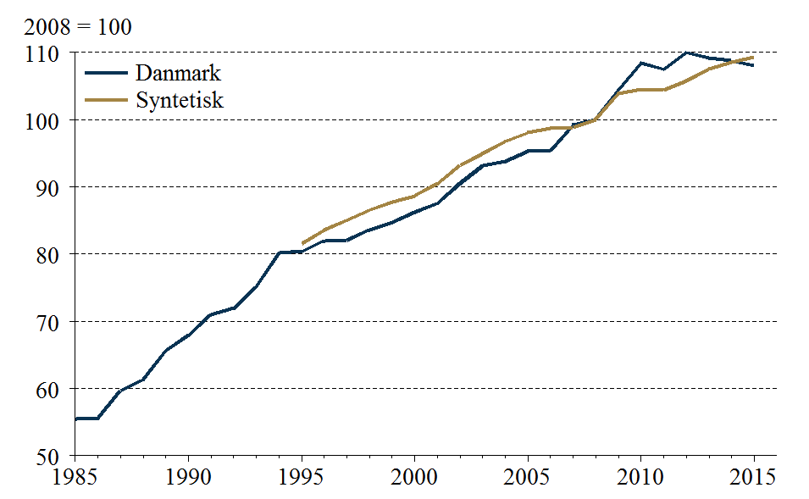
1985-01-01 | 55.50
1986-01-01 | 55.62
1987-01-01 | 59.66
1988-01-01 | 61.33
1989-01-01 | 65.64
1990-01-01 | 67.92
1991-01-01 | 70.98
1992-01-01 | 71.95
1993-01-01 | 75.25
1994-01-01 | 80.14
1995-01-01 | 80.37 | 81.55
1996-01-01 | 81.99 | 83.54
1997-01-01 | 82.05 | 85.02
1998-01-01 | 83.62 | 86.52
1999-01-01 | 84.68 | 87.68
2000-01-01 | 86.22 | 88.66
2001-01-01 | 87.56 | 90.49
2002-01-01 | 90.51 | 93.23
2003-01-01 | 93.15 | 94.89
2004-01-01 | 93.81 | 96.75
2005-01-01 | 95.29 | 98.02
2006-01-01 | 95.38 | 98.71
2007-01-01 | 99.22 | 98.87
2008-01-01 | 100.00 | 100.00
2009-01-01 | 104.36 | 103.87
2010-01-01 | 108.38 | 104.55
2011-01-01 | 107.47 | 104.40
2012-01-01 | 109.98 | 105.78
2013-01-01 | 109.14 | 107.50
2014-01-01 | 108.73 | 108.48
2015-01-01 | 108.06 | 109.30

Ark14
IV.14 | Bruttoinvesteringskvoter
Retur til forside | Fremstilling | Service
 | Pct.
 | Fremstilling | Service
1965-01-01
1966-01-01
1967-01-01
1968-01-01 | 14.46 | 11.13
1969-01-01 | 15.81 | 10.90
1970-01-01 | 15.64 | 12.06
1971-01-01 | 14.25 | 12.41
1972-01-01 | 12.40 | 11.78
1973-01-01 | 14.86 | 10.95
1974-01-01 | 17.53 | 10.90
1975-01-01 | 13.71 | 9.82
1976-01-01 | 15.12 | 10.57
1977-01-01 | 14.54 | 11.18
1978-01-01 | 14.46 | 11.58
1979-01-01 | 13.53 | 10.93
1980-01-01 | 12.56 | 11.04
1981-01-01 | 11.21 | 8.39
1982-01-01 | 10.73 | 8.21
1983-01-01 | 10.38 | 10.03
1984-01-01 | 11.93 | 11.62
1985-01-01 | 14.91 | 12.80
1986-01-01 | 16.66 | 16.37
1987-01-01 | 17.11 | 17.76
1988-01-01 | 17.30 | 15.21
1989-01-01 | 17.40 | 14.61
1990-01-01 | 17.20 | 14.94
1991-01-01 | 19.49 | 14.10
1992-01-01 | 19.04 | 12.53
1993-01-01 | 17.40 | 13.31
1994-01-01 | 16.84 | 14.01
1995-01-01 | 18.33 | 15.44
1996-01-01 | 21.80 | 14.75
1997-01-01 | 20.91 | 17.83
1998-01-01 | 21.84 | 20.46
1999-01-01 | 21.95 | 18.95
2000-01-01 | 22.78 | 19.27
2001-01-01 | 23.30 | 19.50
2002-01-01 | 24.50 | 19.23
2003-01-01 | 22.17 | 17.06
2004-01-01 | 23.47 | 17.53
2005-01-01 | 22.04 | 18.14
2006-01-01 | 23.56 | 19.54
2007-01-01 | 23.62 | 20.12
2008-01-01 | 25.87 | 20.59
2009-01-01 | 25.52 | 17.13
2010-01-01 | 22.53 | 16.93
2011-01-01 | 25.10 | 16.19
2012-01-01 | 25.62 | 16.21
2013-01-01 | 25.74 | 16.81
2014-01-01 | 25.47 | 17.02
...
1965-01-01
1966-01-01
1967-01-01
1968-01-01 | 14.46 | 11.13
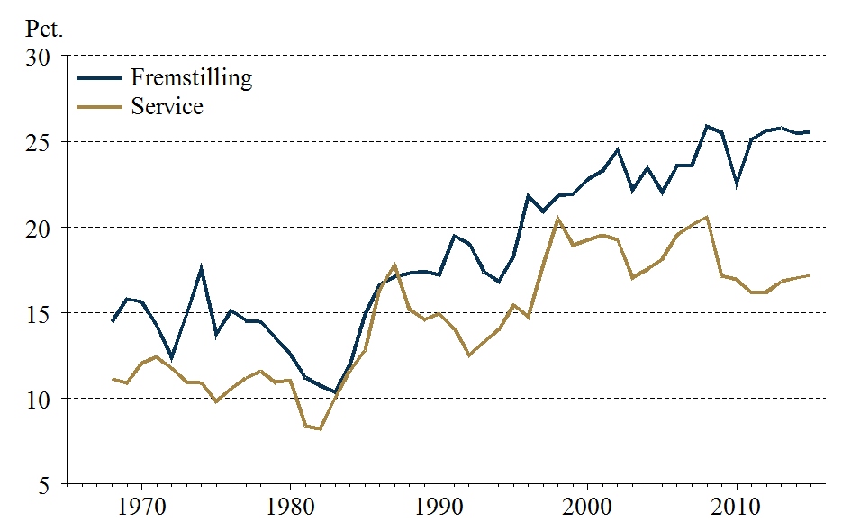
1969-01-01 | 15.81 | 10.90
1970-01-01 | 15.64 | 12.06
1971-01-01 | 14.25 | 12.41
1972-01-01 | 12.40 | 11.78
1973-01-01 | 14.86 | 10.95
1974-01-01 | 17.53 | 10.90
1975-01-01 | 13.71 | 9.82
1976-01-01 | 15.12 | 10.57
1977-01-01 | 14.54 | 11.18
1978-01-01 | 14.46 | 11.58
1979-01-01 | 13.53 | 10.93
1980-01-01 | 12.56 | 11.04
1981-01-01 | 11.21 | 8.39
1982-01-01 | 10.73 | 8.21
1983-01-01 | 10.38 | 10.03
1984-01-01 | 11.93 | 11.62
1985-01-01 | 14.91 | 12.80
1986-01-01 | 16.66 | 16.37
1987-01-01 | 17.11 | 17.76
1988-01-01 | 17.30 | 15.21
1989-01-01 | 17.40 | 14.61
1990-01-01 | 17.20 | 14.94
1991-01-01 | 19.49 | 14.10
1992-01-01 | 19.04 | 12.53
1993-01-01 | 17.40 | 13.31
1994-01-01 | 16.84 | 14.01
1995-01-01 | 18.33 | 15.44
1996-01-01 | 21.80 | 14.75
1997-01-01 | 20.91 | 17.83
1998-01-01 | 21.84 | 20.46
1999-01-01 | 21.95 | 18.95
2000-01-01 | 22.78 | 19.27
2001-01-01 | 23.30 | 19.50
2002-01-01 | 24.50 | 19.23
2003-01-01 | 22.17 | 17.06
2004-01-01 | 23.47 | 17.53
2005-01-01 | 22.04 | 18.14
2006-01-01 | 23.56 | 19.54
2007-01-01 | 23.62 | 20.12
2008-01-01 | 25.87 | 20.59
2009-01-01 | 25.52 | 17.13
2010-01-01 | 22.53 | 16.93
2011-01-01 | 25.10 | 16.19
2012-01-01 | 25.62 | 16.21
2013-01-01 | 25.74 | 16.81
2014-01-01 | 25.47 | 17.02
2015-01-01 | 25.55 | 17.18

Ark15
IV.15 | Nettoinvesteringskvoter
Retur til forside | Fremstilling | Service | Fremstilling, gennemsnit | Service, gennemsnit
 | Pct.
 | Fremstilling | Service | Fremstilling, gennemsnit | Service, gennemsnit
1965-01-01 |  |  | 3.80 | 4.70
1966-01-01 |  |  | 3.80 | 4.70
1967-01-01 |  |  | 3.80 | 4.70
1968-01-01 |  |  | 3.80 | 4.70
1969-01-01 | 5.44 | 4.66 | 3.80 | 4.70
1970-01-01 | 5.51 | 5.66 | 3.80 | 4.70
1971-01-01 | 4.14 | 6.41 | 3.80 | 4.70
1972-01-01 | 2.84 | 6.25 | 3.80 | 4.70
1973-01-01 | 5.92 | 6.35 | 3.80 | 4.70
1974-01-01 | 8.29 | 6.57 | 3.80 | 4.70
1975-01-01 | 3.30 | 4.43 | 3.80 | 4.70
1976-01-01 | 5.37 | 6.47 | 3.80 | 4.70
1977-01-01 | 4.60 | 7.25 | 3.80 | 4.70
1978-01-01 | 4.24 | 7.74 | 3.80 | 4.70
1979-01-01 | 3.65 | 7.11 | 3.80 | 4.70
1980-01-01 | 2.72 | 6.06 | 3.80 | 4.70
1981-01-01 | 0.95 | 2.55 | 3.80 | 4.70
1982-01-01 | 0.87 | 2.53 | 3.80 | 4.70
1983-01-01 | 1.19 | 4.05 | 3.80 | 4.70
1984-01-01 | 3.00 | 5.50 | 3.80 | 4.70
1985-01-01 | 6.19 | 7.03 | 3.80 | 4.70
1986-01-01 | 7.48 | 10.65 | 3.80 | 4.70
1987-01-01 | 6.34 | 11.02 | 3.80 | 4.70
1988-01-01 | 5.41 | 7.89 | 3.80 | 4.70
1989-01-01 | 5.37 | 6.50 | 3.80 | 4.70
1990-01-01 | 4.02 | 6.85 | 3.80 | 4.70
1991-01-01 | 6.10 | 5.58 | 3.80 | 4.70
1992-01-01 | 4.83 | 3.60 | 3.80 | 4.70
1993-01-01 | 1.88 | 3.84 | 3.80 | 4.70
1994-01-01 | 1.78 | 3.80 | 3.80 | 4.70
1995-01-01 | 3.64 | 4.71 | 3.80 | 4.70
1996-01-01 | 6.01 | 3.97 | 3.80 | 4.70
1997-01-01 | 4.80 | 6.46 | 3.80 | 4.70
1998-01-01 | 4.98 | 8.50 | 3.80 | 4.70
1999-01-01 | 4.42 | 6.04 | 3.80 | 4.70
2000-01-01 | 5.25 | 6.51 | 3.80 | 4.70
2001-01-01 | 5.24 | 6.12 | 3.80 | 4.70
2002-01-01 | 5.20 | 5.24 | 3.80 | 4.70
2003-01-01 | 1.89 | 2.35 | 3.80 | 4.70
2004-01-01 | 2.92 | 2.35 | 3.80 | 4.70
2005-01-01 | 0.99 | 2.98 | 3.80 | 4.70
2006-01-01 | 3.00 | 4.61 | 3.80 | 4.70
2007-01-01 | 2.86 | 4.73 | 3.80 | 4.70
2008-01-01 | 3.93 | 4.39 | 3.80 | 4.70
2009-01-01 | 0.95 | -0.22 | 3.80 | 4.70
2010-01-01 | -1.51 | -0.17 | 3.80 | 4.70
2011-01-01 | 1.93 | -1.15 | 3.80 | 4.70
2012-01-01 | 2.99 | -1.01 | 3.80 | 4.70
2013-01-01 | 2.82 | -0.28 | 3.80 | 4.70
2014-01-01 | 2.91 | 0.36 | 3.80 | 4.70
...
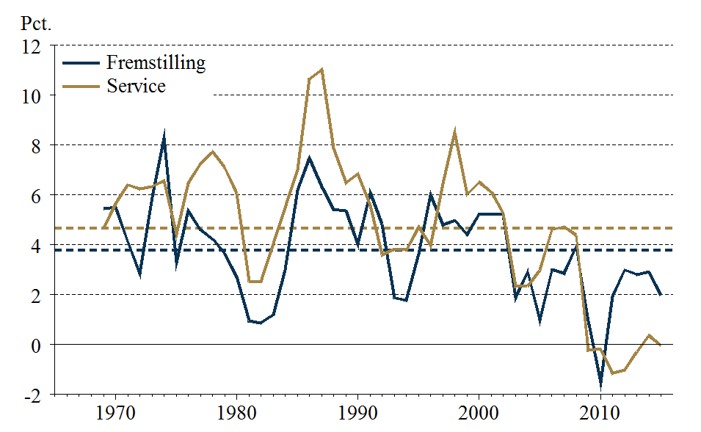
1965-01-01 |  |  | 3.80 | 4.70
1966-01-01 |  |  | 3.80 | 4.70
1967-01-01 |  |  | 3.80 | 4.70
1968-01-01 |  |  | 3.80 | 4.70
1969-01-01 | 5.44 | 4.66 | 3.80 | 4.70
1970-01-01 | 5.51 | 5.66 | 3.80 | 4.70
1971-01-01 | 4.14 | 6.41 | 3.80 | 4.70
1972-01-01 | 2.84 | 6.25 | 3.80 | 4.70
1973-01-01 | 5.92 | 6.35 | 3.80 | 4.70
1974-01-01 | 8.29 | 6.57 | 3.80 | 4.70
1975-01-01 | 3.30 | 4.43 | 3.80 | 4.70
1976-01-01 | 5.37 | 6.47 | 3.80 | 4.70
1977-01-01 | 4.60 | 7.25 | 3.80 | 4.70
1978-01-01 | 4.24 | 7.74 | 3.80 | 4.70
1979-01-01 | 3.65 | 7.11 | 3.80 | 4.70
1980-01-01 | 2.72 | 6.06 | 3.80 | 4.70
1981-01-01 | 0.95 | 2.55 | 3.80 | 4.70
1982-01-01 | 0.87 | 2.53 | 3.80 | 4.70
1983-01-01 | 1.19 | 4.05 | 3.80 | 4.70
1984-01-01 | 3.00 | 5.50 | 3.80 | 4.70
1985-01-01 | 6.19 | 7.03 | 3.80 | 4.70
1986-01-01 | 7.48 | 10.65 | 3.80 | 4.70
1987-01-01 | 6.34 | 11.02 | 3.80 | 4.70
1988-01-01 | 5.41 | 7.89 | 3.80 | 4.70
1989-01-01 | 5.37 | 6.50 | 3.80 | 4.70
1990-01-01 | 4.02 | 6.85 | 3.80 | 4.70
1991-01-01 | 6.10 | 5.58 | 3.80 | 4.70
1992-01-01 | 4.83 | 3.60 | 3.80 | 4.70
1993-01-01 | 1.88 | 3.84 | 3.80 | 4.70
1994-01-01 | 1.78 | 3.80 | 3.80 | 4.70
1995-01-01 | 3.64 | 4.71 | 3.80 | 4.70
1996-01-01 | 6.01 | 3.97 | 3.80 | 4.70
1997-01-01 | 4.80 | 6.46 | 3.80 | 4.70
1998-01-01 | 4.98 | 8.50 | 3.80 | 4.70
1999-01-01 | 4.42 | 6.04 | 3.80 | 4.70
2000-01-01 | 5.25 | 6.51 | 3.80 | 4.70
2001-01-01 | 5.24 | 6.12 | 3.80 | 4.70
2002-01-01 | 5.20 | 5.24 | 3.80 | 4.70
2003-01-01 | 1.89 | 2.35 | 3.80 | 4.70
2004-01-01 | 2.92 | 2.35 | 3.80 | 4.70
2005-01-01 | 0.99 | 2.98 | 3.80 | 4.70
2006-01-01 | 3.00 | 4.61 | 3.80 | 4.70
2007-01-01 | 2.86 | 4.73 | 3.80 | 4.70
2008-01-01 | 3.93 | 4.39 | 3.80 | 4.70
2009-01-01 | 0.95 | -0.22 | 3.80 | 4.70
2010-01-01 | -1.51 | -0.17 | 3.80 | 4.70
2011-01-01 | 1.93 | -1.15 | 3.80 | 4.70
2012-01-01 | 2.99 | -1.01 | 3.80 | 4.70
2013-01-01 | 2.82 | -0.28 | 3.80 | 4.70
2014-01-01 | 2.91 | 0.36 | 3.80 | 4.70
2015-01-01 | 1.99 | -0.03 | 3.80 | 4.70

Ark16
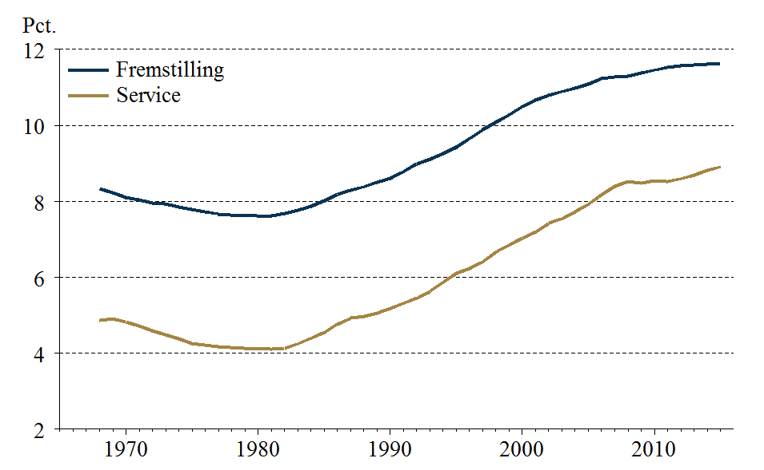
IV.16 | Nedslidningsrater
Retur til forside | Fremstilling | Service
 | Pct.
 | Fremstilling | Service
1965-01-01
1966-01-01
1967-01-01
1968-01-01 | 8.33 | 4.86
1969-01-01 | 8.23 | 4.90
1970-01-01 | 8.11 | 4.83
1971-01-01 | 8.03 | 4.72
1972-01-01 | 7.95 | 4.60
1973-01-01 | 7.92 | 4.48
1974-01-01 | 7.84 | 4.37
1975-01-01 | 7.78 | 4.26
1976-01-01 | 7.73 | 4.22
1977-01-01 | 7.67 | 4.17
1978-01-01 | 7.64 | 4.15
1979-01-01 | 7.64 | 4.12
1980-01-01 | 7.63 | 4.12
1981-01-01 | 7.62 | 4.10
1982-01-01 | 7.68 | 4.12
1983-01-01 | 7.76 | 4.24
1984-01-01 | 7.86 | 4.39
1985-01-01 | 8.02 | 4.54
1986-01-01 | 8.18 | 4.76
1987-01-01 | 8.29 | 4.92
1988-01-01 | 8.38 | 4.98
1989-01-01 | 8.49 | 5.05
1990-01-01 | 8.61 | 5.17
1991-01-01 | 8.79 | 5.31
1992-01-01 | 8.98 | 5.45
1993-01-01 | 9.12 | 5.62
1994-01-01 | 9.25 | 5.86
1995-01-01 | 9.42 | 6.10
1996-01-01 | 9.65 | 6.23
1997-01-01 | 9.88 | 6.41
1998-01-01 | 10.08 | 6.66
1999-01-01 | 10.28 | 6.85
2000-01-01 | 10.49 | 7.03
2001-01-01 | 10.66 | 7.19
2002-01-01 | 10.79 | 7.42
2003-01-01 | 10.88 | 7.54
2004-01-01 | 10.98 | 7.72
2005-01-01 | 11.09 | 7.92
2006-01-01 | 11.23 | 8.17
2007-01-01 | 11.27 | 8.40
2008-01-01 | 11.29 | 8.52
2009-01-01 | 11.38 | 8.49
2010-01-01 | 11.45 | 8.53
2011-01-01 | 11.53 | 8.53
2012-01-01 | 11.56 | 8.59
2013-01-01 | 11.59 | 8.69
2014-01-01 | 11.61 | 8.81
...
1965-01-01
1966-01-01
1967-01-01
1968-01-01 | 8.33 | 4.86
1969-01-01 | 8.23 | 4.90
1970-01-01 | 8.11 | 4.83
1971-01-01 | 8.03 | 4.72
1972-01-01 | 7.95 | 4.60
1973-01-01 | 7.92 | 4.48
1974-01-01 | 7.84 | 4.37
1975-01-01 | 7.78 | 4.26
1976-01-01 | 7.73 | 4.22
1977-01-01 | 7.67 | 4.17
1978-01-01 | 7.64 | 4.15
1979-01-01 | 7.64 | 4.12
1980-01-01 | 7.63 | 4.12
1981-01-01 | 7.62 | 4.10
1982-01-01 | 7.68 | 4.12
1983-01-01 | 7.76 | 4.24
1984-01-01 | 7.86 | 4.39
1985-01-01 | 8.02 | 4.54
1986-01-01 | 8.18 | 4.76
1987-01-01 | 8.29 | 4.92
1988-01-01 | 8.38 | 4.98
1989-01-01 | 8.49 | 5.05
1990-01-01 | 8.61 | 5.17
1991-01-01 | 8.79 | 5.31
1992-01-01 | 8.98 | 5.45
1993-01-01 | 9.12 | 5.62
1994-01-01 | 9.25 | 5.86
1995-01-01 | 9.42 | 6.10
1996-01-01 | 9.65 | 6.23
1997-01-01 | 9.88 | 6.41
1998-01-01 | 10.08 | 6.66
1999-01-01 | 10.28 | 6.85
2000-01-01 | 10.49 | 7.03
2001-01-01 | 10.66 | 7.19
2002-01-01 | 10.79 | 7.42
2003-01-01 | 10.88 | 7.54
2004-01-01 | 10.98 | 7.72
2005-01-01 | 11.09 | 7.92
2006-01-01 | 11.23 | 8.17
2007-01-01 | 11.27 | 8.40
2008-01-01 | 11.29 | 8.52
2009-01-01 | 11.38 | 8.49
2010-01-01 | 11.45 | 8.53
2011-01-01 | 11.53 | 8.53
2012-01-01 | 11.56 | 8.59
2013-01-01 | 11.59 | 8.69
2014-01-01 | 11.61 | 8.81
2015-01-01 | 11.62 | 8.91

Ark17
IV.17 | Udviklingen i K/L-forholdet
Retur til forside | Fremstilling, niveau | Service, niveau | Fremstilling, vækstrate | Service, vækstrate
 | Log |  | Pct.
1965-01-01
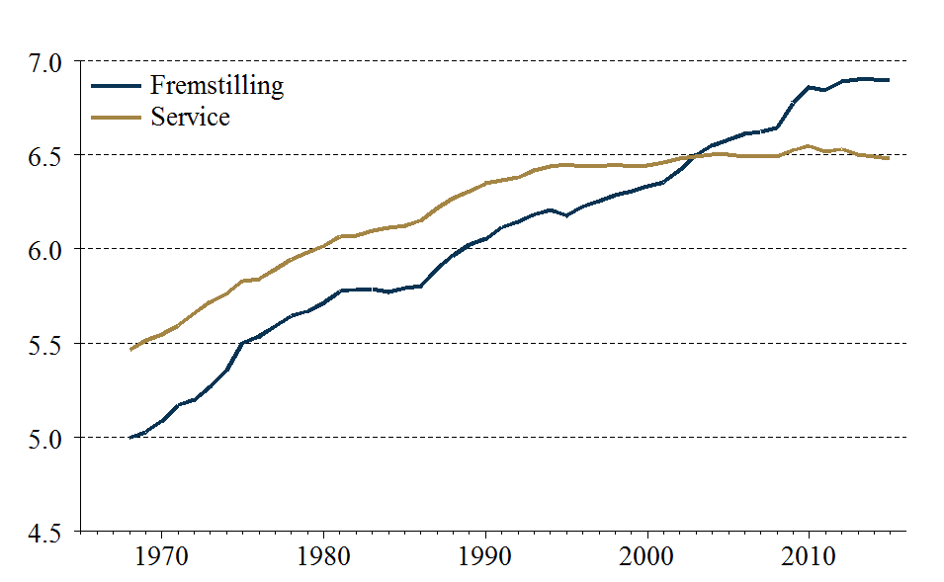
1966-01-01
 | Fremstilling, niveau | Service, niveau
1965-01-01
1966-01-01
1967-01-01
1968-01-01 | 5.00 | 5.46
1969-01-01 | 5.03 | 5.51
1970-01-01 | 5.09 | 5.55
1971-01-01 | 5.17 | 5.59
1972-01-01 | 5.20 | 5.66
1973-01-01 | 5.27 | 5.72
1974-01-01 | 5.36 | 5.76
1975-01-01 | 5.50 | 5.83
1976-01-01 | 5.54 | 5.84
1977-01-01 | 5.59 | 5.89
1978-01-01 | 5.64 | 5.94
1979-01-01 | 5.67 | 5.98
1980-01-01 | 5.71 | 6.02
1981-01-01 | 5.78 | 6.07
1982-01-01 | 5.78 | 6.07
1983-01-01 | 5.79 | 6.09
1984-01-01 | 5.77 | 6.11
1985-01-01 | 5.79 | 6.12
1986-01-01 | 5.80 | 6.15
1987-01-01 | 5.89 | 6.22
1988-01-01 | 5.97 | 6.27
1989-01-01 | 6.02 | 6.31
1990-01-01 | 6.05 | 6.35
1991-01-01 | 6.12 | 6.37
1992-01-01 | 6.14 | 6.38
1993-01-01 | 6.18 | 6.42
1994-01-01 | 6.21 | 6.44
1995-01-01 | 6.18 | 6.45
1996-01-01 | 6.23 | 6.44
1997-01-01 | 6.25 | 6.44
1998-01-01 | 6.29 | 6.45
1999-01-01 | 6.31 | 6.44
2000-01-01 | 6.33 | 6.44
2001-01-01 | 6.36 | 6.46
2002-01-01 | 6.42 | 6.48
2003-01-01 | 6.50 | 6.49
2004-01-01 | 6.55 | 6.50
2005-01-01 | 6.58 | 6.50
2006-01-01 | 6.61 | 6.49
2007-01-01 | 6.62 | 6.49
2008-01-01 | 6.64 | 6.49
2009-01-01 | 6.78 | 6.52
2010-01-01 | 6.86 | 6.55
2011-01-01 | 6.84 | 6.52
2012-01-01 | 6.89 | 6.53
2013-01-01 | 6.90 | 6.50
2014-01-01 | 6.90 | 6.49
...
1967-01-01
1968-01-01 | 5.00 | 5.46
1969-01-01 | 5.03 | 5.51 | 3.02 | 4.81
1970-01-01 | 5.09 | 5.55 | 6.00 | 3.28
1971-01-01 | 5.17 | 5.59 | 8.28 | 4.82
1972-01-01 | 5.20 | 5.66 | 2.78 | 6.41
1973-01-01 | 5.27 | 5.72 | 7.27 | 6.15
1974-01-01 | 5.36 | 5.76 | 8.62 | 4.41
1975-01-01 | 5.50 | 5.83 | 14.47 | 6.75
1976-01-01 | 5.54 | 5.84 | 3.42 | 1.08
1977-01-01 | 5.59 | 5.89 | 5.56 | 4.90
1978-01-01 | 5.64 | 5.94 | 5.24 | 5.27
1979-01-01 | 5.67 | 5.98 | 2.50 | 3.61
1980-01-01 | 5.71 | 6.02 | 4.50 | 3.55
1981-01-01 | 5.78 | 6.07 | 6.16 | 5.01
1982-01-01 | 5.78 | 6.07 | 0.91 | 0.52
1983-01-01 | 5.79 | 6.09 | 0.43 | 2.38
1984-01-01 | 5.77 | 6.11 | -1.86 | 1.72
1985-01-01 | 5.79 | 6.12 | 2.08 | 1.15
1986-01-01 | 5.80 | 6.15 | 1.14 | 2.81
1987-01-01 | 5.89 | 6.22 | 9.07 | 6.61
1988-01-01 | 5.97 | 6.27 | 7.27 | 5.13
1989-01-01 | 6.02 | 6.31 | 5.83 | 3.70
1990-01-01 | 6.05 | 6.35 | 2.95 | 4.09
1991-01-01 | 6.12 | 6.37 | 6.17 | 1.85
1992-01-01 | 6.14 | 6.38 | 2.89 | 1.27
1993-01-01 | 6.18 | 6.42 | 3.95 | 3.93
1994-01-01 | 6.21 | 6.44 | 2.44 | 2.27
1995-01-01 | 6.18 | 6.45 | -3.01 | 0.68
1996-01-01 | 6.23 | 6.44 | 4.73 | -0.98
1997-01-01 | 6.25 | 6.44 | 2.95 | 0.16
1998-01-01 | 6.29 | 6.45 | 3.04 | 0.88
1999-01-01 | 6.31 | 6.44 | 1.97 | -0.70
2000-01-01 | 6.33 | 6.44 | 2.71 | 0.23
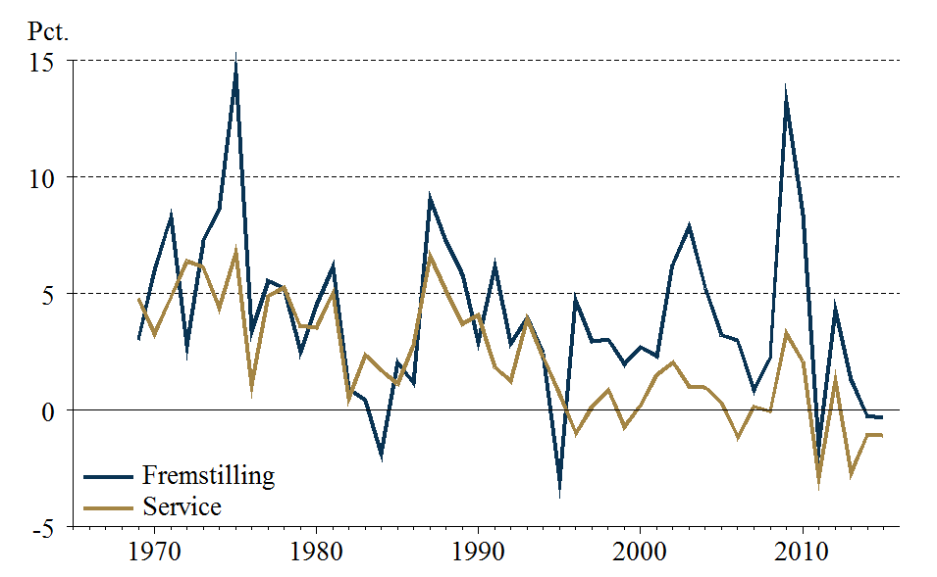
2001-01-01 | 6.36 | 6.46 | 2.32 | 1.53
2002-01-01 | 6.42 | 6.48 | 6.27 | 2.07
2003-01-01 | 6.50 | 6.49 | 7.88 | 1.03
 | Fremstilling, vækstrate | Service, vækstrate
1965-01-01
1966-01-01
1967-01-01
1968-01-01
1969-01-01 | 3.02 | 4.81
1970-01-01 | 6.00 | 3.28
1971-01-01 | 8.28 | 4.82
1972-01-01 | 2.78 | 6.41
1973-01-01 | 7.27 | 6.15
1974-01-01 | 8.62 | 4.41
1975-01-01 | 14.47 | 6.75
1976-01-01 | 3.42 | 1.08
1977-01-01 | 5.56 | 4.90
1978-01-01 | 5.24 | 5.27
1979-01-01 | 2.50 | 3.61
1980-01-01 | 4.50 | 3.55
1981-01-01 | 6.16 | 5.01
1982-01-01 | 0.91 | 0.52
1983-01-01 | 0.43 | 2.38
1984-01-01 | -1.86 | 1.72
1985-01-01 | 2.08 | 1.15
1986-01-01 | 1.14 | 2.81
1987-01-01 | 9.07 | 6.61
1988-01-01 | 7.27 | 5.13
1989-01-01 | 5.83 | 3.70
1990-01-01 | 2.95 | 4.09
1991-01-01 | 6.17 | 1.85
1992-01-01 | 2.89 | 1.27
1993-01-01 | 3.95 | 3.93
1994-01-01 | 2.44 | 2.27
1995-01-01 | -3.01 | 0.68
1996-01-01 | 4.73 | -0.98
1997-01-01 | 2.95 | 0.16
1998-01-01 | 3.04 | 0.88
1999-01-01 | 1.97 | -0.70
2000-01-01 | 2.71 | 0.23
2001-01-01 | 2.32 | 1.53
2002-01-01 | 6.27 | 2.07
2003-01-01 | 7.88 | 1.03
2004-01-01 | 5.23 | 0.98
2005-01-01 | 3.23 | 0.33
2006-01-01 | 2.98 | -1.15
2007-01-01 | 0.87 | 0.16
2008-01-01 | 2.26 | -0.05
2009-01-01 | 13.24 | 3.30
2010-01-01 | 8.39 | 2.11
2011-01-01 | -1.55 | -2.89
2012-01-01 | 4.31 | 1.28
2013-01-01 | 1.30 | -2.68
2014-01-01 | -0.26 | -1.05
...
2004-01-01 | 6.55 | 6.50 | 5.23 | 0.98
2005-01-01 | 6.58 | 6.50 | 3.23 | 0.33
2006-01-01 | 6.61 | 6.49 | 2.98 | -1.15
2007-01-01 | 6.62 | 6.49 | 0.87 | 0.16
2008-01-01 | 6.64 | 6.49 | 2.26 | -0.05
2009-01-01 | 6.78 | 6.52 | 13.24 | 3.30
2010-01-01 | 6.86 | 6.55 | 8.39 | 2.11
2011-01-01 | 6.84 | 6.52 | -1.55 | -2.89
2012-01-01 | 6.89 | 6.53 | 4.31 | 1.28
2013-01-01 | 6.90 | 6.50 | 1.30 | -2.68
2014-01-01 | 6.90 | 6.49 | -0.26 | -1.05
2015-01-01 | 6.89 | 6.48 | -0.33 | -1.09

Ark18
IV.18 | K/Y-forhold
Retur til forside | Fremstilling | Service

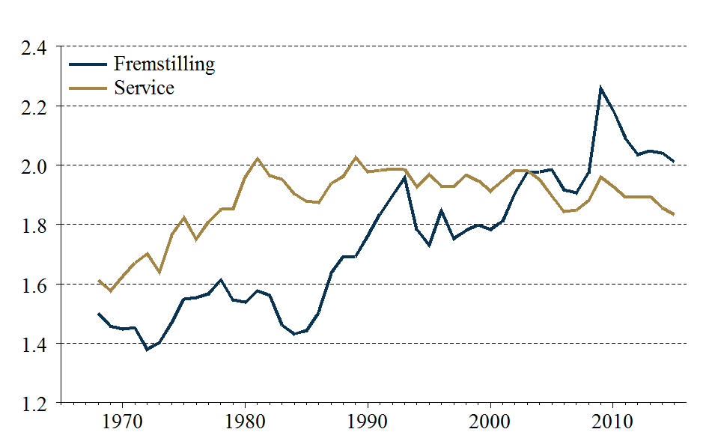
1965-01-01
1966-01-01
1967-01-01
 | Fremstilling | Service
1965-01-01
1966-01-01
1967-01-01
1968-01-01 | 1.50 | 1.61
1969-01-01 | 1.46 | 1.58
1970-01-01 | 1.45 | 1.63
1971-01-01 | 1.45 | 1.67
1972-01-01 | 1.38 | 1.70
1973-01-01 | 1.40 | 1.64
1974-01-01 | 1.47 | 1.76
1975-01-01 | 1.55 | 1.82
1976-01-01 | 1.55 | 1.75
1977-01-01 | 1.57 | 1.81
1978-01-01 | 1.61 | 1.85
1979-01-01 | 1.55 | 1.85
1980-01-01 | 1.54 | 1.96
1981-01-01 | 1.58 | 2.02
1982-01-01 | 1.56 | 1.97
1983-01-01 | 1.46 | 1.95
1984-01-01 | 1.43 | 1.90
1985-01-01 | 1.44 | 1.88
1986-01-01 | 1.50 | 1.87
1987-01-01 | 1.64 | 1.94
1988-01-01 | 1.69 | 1.96
1989-01-01 | 1.69 | 2.03
1990-01-01 | 1.76 | 1.98
1991-01-01 | 1.84 | 1.98
1992-01-01 | 1.90 | 1.99
1993-01-01 | 1.96 | 1.99
1994-01-01 | 1.78 | 1.93
1995-01-01 | 1.73 | 1.97
1996-01-01 | 1.85 | 1.93
1997-01-01 | 1.75 | 1.93
1998-01-01 | 1.78 | 1.97
1999-01-01 | 1.80 | 1.95
2000-01-01 | 1.78 | 1.91
2001-01-01 | 1.81 | 1.95
2002-01-01 | 1.91 | 1.98
2003-01-01 | 1.98 | 1.98
2004-01-01 | 1.98 | 1.95
2005-01-01 | 1.99 | 1.90
2006-01-01 | 1.92 | 1.84
2007-01-01 | 1.91 | 1.85
2008-01-01 | 1.97 | 1.88
2009-01-01 | 2.26 | 1.96
2010-01-01 | 2.19 | 1.93
2011-01-01 | 2.09 | 1.89
2012-01-01 | 2.04 | 1.89
2013-01-01 | 2.05 | 1.89
2014-01-01 | 2.04 | 1.86
...
1968-01-01 | 1.50 | 1.61
1969-01-01 | 1.46 | 1.58
1970-01-01 | 1.45 | 1.63
1971-01-01 | 1.45 | 1.67
1972-01-01 | 1.38 | 1.70
1973-01-01 | 1.40 | 1.64
1974-01-01 | 1.47 | 1.76
1975-01-01 | 1.55 | 1.82
1976-01-01 | 1.55 | 1.75
1977-01-01 | 1.57 | 1.81
1978-01-01 | 1.61 | 1.85
1979-01-01 | 1.55 | 1.85
1980-01-01 | 1.54 | 1.96
1981-01-01 | 1.58 | 2.02
1982-01-01 | 1.56 | 1.97
1983-01-01 | 1.46 | 1.95
1984-01-01 | 1.43 | 1.90
1985-01-01 | 1.44 | 1.88
1986-01-01 | 1.50 | 1.87
1987-01-01 | 1.64 | 1.94
1988-01-01 | 1.69 | 1.96
1989-01-01 | 1.69 | 2.03
1990-01-01 | 1.76 | 1.98
1991-01-01 | 1.84 | 1.98
1992-01-01 | 1.90 | 1.99
1993-01-01 | 1.96 | 1.99
1994-01-01 | 1.78 | 1.93
1995-01-01 | 1.73 | 1.97
1996-01-01 | 1.85 | 1.93
1997-01-01 | 1.75 | 1.93
1998-01-01 | 1.78 | 1.97
1999-01-01 | 1.80 | 1.95
2000-01-01 | 1.78 | 1.91
2001-01-01 | 1.81 | 1.95
2002-01-01 | 1.91 | 1.98
2003-01-01 | 1.98 | 1.98
2004-01-01 | 1.98 | 1.95
2005-01-01 | 1.99 | 1.90
2006-01-01 | 1.92 | 1.84
2007-01-01 | 1.91 | 1.85
2008-01-01 | 1.97 | 1.88
2009-01-01 | 2.26 | 1.96
2010-01-01 | 2.19 | 1.93
2011-01-01 | 2.09 | 1.89
2012-01-01 | 2.04 | 1.89
2013-01-01 | 2.05 | 1.89
2014-01-01 | 2.04 | 1.86
2015-01-01 | 2.01 | 1.83
LABEL

Ark19
IV.19 | Udglattet TFP-vækst
Retur til forside | Fremstilling | Serivce
 | Pct.
1980-01-01 | 3.70 | 1.54
1981-01-01 | 3.34 | 1.51
1982-01-01 | 2.81 | 1.57
1983-01-01 | 3.14 | 0.99
1984-01-01 | 3.09 | 1.78
1985-01-01 | 2.68 | 1.83
1986-01-01 | 2.13 | 1.58
1987-01-01 | 1.62 | 1.69
1988-01-01 | 1.71 | 1.76
1989-01-01 | 1.50 | 1.46
1990-01-01 | 0.93 | 2.29
1991-01-01 | 0.76 | 2.36
1992-01-01 | 0.45 | 2.09
1993-01-01 | -0.31 | 2.11
1994-01-01 | 0.69 | 2.17
1995-01-01 | 0.72 | 1.79
1996-01-01 | 0.72 | 1.68
1997-01-01 | 1.63 | 1.55
1998-01-01 | 1.52 | 1.18
1999-01-01 | 1.15 | 1.29
2000-01-01 | 1.61 | 0.96
2001-01-01 | 1.62 | 0.76
2002-01-01 | 1.64 | 0.68
2003-01-01 | 1.84 | 0.49
2004-01-01 | 1.07 | 0.26
2005-01-01 | 1.12 | 0.75
2006-01-01 | 2.00 | 0.81
2007-01-01 | 1.41 | 0.78
2008-01-01 | 1.16 | 0.74
2009-01-01 | 0.61 | 0.50
2010-01-01 | 1.17 | 0.61
2011-01-01 | 1.54 | 0.68
2012-01-01 | 2.18 | 0.80
2013-01-01 | 2.07 | 0.53
2014-01-01 | 1.78 | 0.45
2015-01-01 | 1.75 | 0.18

Ark20
Boks IV.8 Figur A | Sammensætning af kapitalapparatet
Retur til forside | Bygningskapital | Transportmidler | Maskiner, ICT mv. | Intellektuelle rettigheder
 | Pct.
Fremstilling, 1970 | 48.29 | 1.70 | 43.78 | 6.21
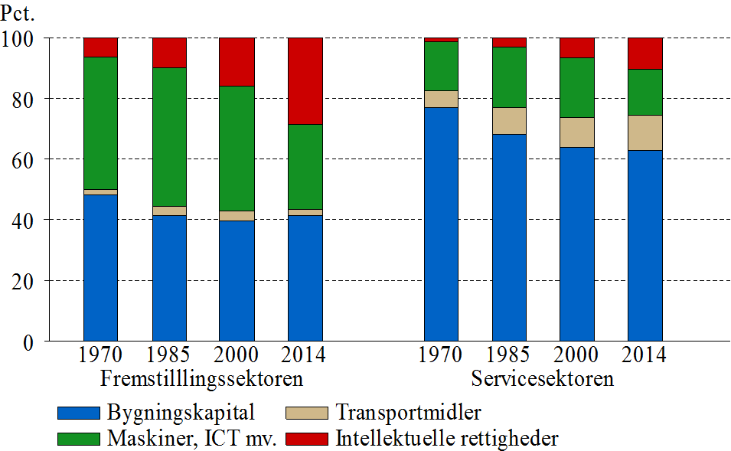
Fremstilling, 1985 | 41.47 | 2.77 | 45.94 | 9.82
Fremstilling, 2000 | 39.73 | 3.31 | 41.09 | 15.88
Fremstilling, 2014 | 41.38 | 2.16 | 27.95 | 28.50
Service, 1970 | 77.04 | 5.63 | 15.98 | 1.35
Service, 1985 | 68.27 | 8.82 | 19.78 | 3.13
Service, 2000 | 63.90 | 9.79 | 19.61 | 6.71
Service, 2014 | 62.93 | 11.30 | 15.33 | 10.44

 | Bygningskapital | Transportmidler | Maskiner, ICT mv. | Intellektuelle rettigheder
Fremstilling, 1970 | 48.29 | 1.70 | 43.78 | 6.21
Fremstilling, 1985 | 41.47 | 2.77 | 45.94 | 9.82
Fremstilling, 2000 | 39.73 | 3.31 | 41.09 | 15.88
Fremstilling, 2014 | 41.38 | 2.16 | 27.95 | 28.50
Service, 1970 | 77.04 | 5.63 | 15.98 | 1.35
Service, 1985 | 68.27 | 8.82 | 19.78 | 3.13
Service, 2000 | 63.90 | 9.79 | 19.61 | 6.71
Service, 2014 | 62.93 | 11.30 | 15.33 | 10.44

